Đăng nhập (Nhân viên & Khách)
Project Name | XÂY DỰNG HỆ THỐNG QUẢN LÝ NHÀ HÀNG THEO MÔ HÌNH TƯƠNG TÁC SỐ ĐA KÊNH
Module Code | Đăng nhập (Nhân viên & Khách)
 | Hoàn thành | Lỗi | Chưa kiểm tra | Bị chặn | Tổng số trường hợp thử nghiệm
Round 1 | 17 | 0 | 0 | 0 | 17
Round 2 | 17 | 0 | 0 | 0 | 17

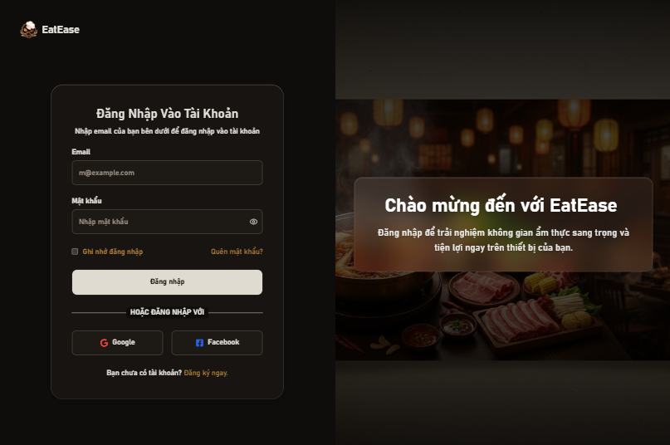
Test Case ID | Mô tả | Hành động | Điều kiện tiên quyết | Kết quả mong đợi | Kết quả thực tế | Kết quả |  |  | Kết quả |  |  | Chú thích
 |  |  |  |  |  | Vòng 1 |  |  | Vòng 2
 |  |  |  |  |  | Trạng thái | Ngày kiểm tra | Người kiểm tra | Trạng thái | Ngày kiểm tra | Người kiểm tra
GUI_SHOW - Trang đăng nhập
GUI-DN01 | [Label/Tiêu đề] Hàng chữ "Đăng nhập EatEase" | Đứng tại trang Đăng nhập, quan sát tiêu đề | Truy cập vào hệ thống (/login) | Hiển thị rõ, đúng font chữ, màu sắc hài hòa | Hiển thị rõ, đúng font chữ, màu sắc hài hòa | Passed | 2026-04-09 | Ngọc | Passed | 2026-04-12 | Ngọc
GUI-DN02 | [Email] Textbox | Quan sát ô nhập Email | Truy cập vào hệ thống | Text color: Đen (hoặc trắng nếu dark mode) Status: enable | Text color: Đen (hoặc trắng nếu dark mode) Status: enable | Passed | 2026-04-09 | Ngọc | Passed | 2026-04-12 | Ngọc
GUI-DN03 | [Mật khẩu] Textbox | Quan sát ô nhập Mật khẩu | Mật khẩu Truy cập vào hệ thống | Text color: Đen/trắng Trạng thái nhập bị ẩn đi (ký tự *) Status: enable | Text color: Đen/trắng Trạng thái nhập bị ẩn đi (ký tự *) Status: enable | Passed | 2026-04-09 | Ngọc | Passed | 2026-04-12 | Ngọc
GUI-DN04 | [Icon Con Mắt] Password Toggle | Nhấp vào icon con mắt ở ô mật khẩu | Đã nhập ký tự vào ô mật khẩu | Ký tự mật khẩu hiện lên dạng văn bản thường. Nhấp lần nữa bị ẩn đi. | Ký tự mật khẩu hiện lên dạng văn bản thường. Nhấp lần nữa bị ẩn đi. | Passed | 2026-04-09 | Ngọc | Passed | 2026-04-12 | Ngọc
GUI-DN05 | [Quên mật khẩu] Link | Quan sát link "Quên mật khẩu" | Truy cập vào hệ thống | Text color: nổi bật, đổi màu khi hover Status: enable | Text color: nổi bật, đổi màu khi hover Status: enable | Passed | 2026-04-09 | Ngọc | Passed | 2026-04-12 | Ngọc
GUI-DN06 | Đăng nhập] Button | Quan sát nút Đăng nhập chính | Truy cập vào hệ thống | Status: enable | Status: enable | Passed | 2026-04-09 | Ngọc | Passed | 2026-04-12 | Ngọc
GUI-DN07 | [Google/Facebook] Buttons | Quan sát nút Đăng nhập mạng xã hội | Truy cập vào hệ thống | Nút hiển thị đúng icon Google (Đỏ) và Facebook (Xanh) Status: enable | Nút hiển thị đúng icon Google (Đỏ) và Facebook (Xanh) Status: enable | Passed | 2026-04-09 | Ngọc | Passed | 2026-04-12 | Ngọc
FUNCTION_SHOW - Trang đăng nhập
FUNC-DN01 | Đăng nhập thành công với tài khoản có sẵn | 1. Nhập email và password đúng 2. Click button Đăng nhập | Trình duyệt ở trang /login. Tài khoản đã có trong DB. | Chuyển hướng thành công sang trang chủ (/) hoặc bảng điều khiển. Trạng thái Loading hiển thị lúc chờ. | Chuyển hướng thành công sang trang chủ (/) hoặc bảng điều khiển. Trạng thái Loading hiển thị lúc chờ. | Passed | 2026-04-09 | Ngọc | Passed | 2026-04-12 | Ngọc
FUNC-DN02 | Đăng nhập thất bại sai Password | 1. Nhập email đúng, password sai 2. Click Đăng nhập | Truy cập vào hệ thống | Hệ thống thông báo lỗi: "Mật khẩu không chính xác!" | Hệ thống thông báo lỗi: "Mật khẩu không chính xác!" | Passed | 2026-04-09 | Ngọc | Passed | 2026-04-12 | Ngọc
FUNC-DN03 | Đăng nhập thất bại sai Email | 1. Nhập email chưa từng đăng ký và password 2. Click Đăng nhập | Truy cập vào hệ thống | Hệ thống thông báo lỗi: "Email không tồn tại, vui lòng đăng ký" | Hệ thống thông báo lỗi: "Email không tồn tại, vui lòng đăng ký" | Passed | 2026-04-09 | Ngọc | Passed | 2026-04-12 | Ngọc
FUNC-DN04 | Để trống trường Mật khẩu | 1. Nhập email 2. Không nhập mật khẩu 3. Click Đăng nhập | Truy cập vào hệ thống | Hệ thống chặn gọi API, hiện thông báo: "Vui lòng nhập đầy đủ thông tin" | Hệ thống chặn gọi API, hiện thông báo: "Vui lòng nhập đầy đủ thông tin" | Passed | 2026-04-09 | Ngọc | Passed | 2026-04-12 | Ngọc
FUNC-DN05 | Để trống trường Email | 1. Để ô Email trống 2. Nhập mật khẩu 3. Click Đăng nhập | Truy cập vào hệ thống | Hệ thống hiện thông báo: "Vui lòng nhập đầy đủ thông tin" | Hệ thống hiện thông báo: "Vui lòng nhập đầy đủ thông tin" | Passed | 2026-04-09 | Ngọc | Passed | 2026-04-12 | Ngọc
FUNC-DN06 | Validation sai định dạng Email | 1. Nhập vào ô email cụm: abcxyz 2. Nhập password 3. Click Đăng nhập | Truy cập vào hệ thống | Hệ thống hiện lỗi validation: "Vui lòng nhập địa chỉ email hợp lệ" (do không có @) | Hệ thống hiện lỗi validation: "Vui lòng nhập địa chỉ email hợp lệ" (do không có @) | Passed | 2026-04-09 | Ngọc | Passed | 2026-04-12 | Ngọc
FUNC-DN07 | Chuyển sang Quên Mật Khẩu | 1. Click vào chữ "Bạn quên mật khẩu?" | Truy cập vào hệ thống | Hệ thống chuyển hướng sang trang /forgot-password thành công. | 1. Nhập vào ô email cụm: abcxyz 2. Nhập password 3. Click Đăng nhập | Passed | 2026-04-09 | Ngọc | Passed | 2026-04-12 | Ngọc
FUNC-DN08 | Đăng nhập bằng Google thành công | 1. Click nút "Google" 2. Chọn tài khoản Gmail trên popup | Truy cập vào hệ thống | Cửa sổ popup xử lý xong, hệ thống thông báo "Đăng nhập Google thành công" và vào trang chủ. | Cửa sổ popup xử lý xong, hệ thống thông báo "Đăng nhập Google thành công" và vào trang chủ. | Passed | 2026-04-09 | Ngọc | Passed | 2026-04-12 | Ngọc
FUNC-DN09 | Đăng nhập bằng Facebook thành công | 1. Click nút "Facebook" 2. Đồng ý quyền ứng dụng từ Facebook | App ID đã thiết lập | Cửa sổ popup Facebook nhận diện, thông báo "Đăng nhập Facebook thành công" và vào trang chủ. | Cửa sổ popup Facebook nhận diện, thông báo "Đăng nhập Facebook thành công" và vào trang chủ. | Passed | 2026-04-09 | Ngọc | Passed | 2026-04-12 | Ngọc
FUNC-DN10 | Cancel bỏ qua đăng nhập Mạng xã hội | 1. Click nút Google/Facebook 2. Tắt popup không chọn gì | Truy cập vào hệ thống | Hệ thống không lỗi, về lại trạng thái chờ ở giao diện Login bình thường. | Hệ thống không lỗi, về lại trạng thái chờ ở giao diện Login bình thường. | Passed | 2026-04-09 | Ngọc | Passed | 2026-04-12 | Ngọc

Đăng ký tài khoản khách hàng
Project Name | XÂY DỰNG HỆ THỐNG QUẢN LÝ NHÀ HÀNG THEO MÔ HÌNH TƯƠNG TÁC SỐ ĐA KÊNH
Module Code | Đăng ký tài khoản khách hàng
 | Hoàn thành | Lỗi | Chưa kiểm tra | Bị chặn | Tổng số trường hợp thử nghiệm
Round 1 | 17 | 0 | 0 | 0 | 17
Round 2 | 17 | 0 | 0 | 0 | 17

 | 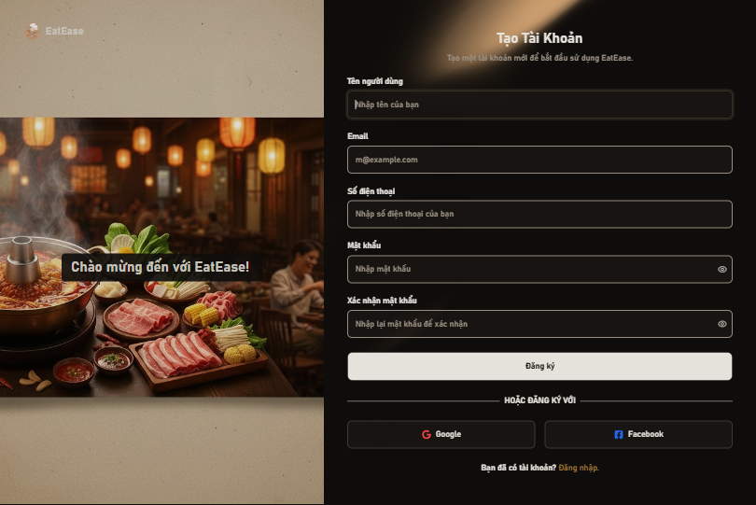
Test Case ID | Mô tả | Hành động | Điều kiện tiên quyết | Kết quả mong đợi | Kết quả thực tế | Kết quả |  |  | Kết quả |  |  | Chú thích
 |  |  |  |  |  | Vòng 1 |  |  | Vòng 2
 |  |  |  |  |  | Trạng thái | Ngày kiểm tra | Người kiểm tra | Trạng thái | Ngày kiểm tra | Người kiểm tra
GUI_SHOW - Đăng ký
GUI-DK01 | [Label/Tiêu đề] Hàng chữ "Tạo Tài Khoản" | Đứng tại màn hình Đăng ký, quan sát tiêu đề | Truy cập vào hệ thống (/register) | Hiển thị rõ, font chữ đậm, canh giữa | Hiển thị rõ, font chữ đậm, canh giữa | Passed | 2026-04-09 | Ngọc | Passed | 2026-04-12 | Ngọc
GUI-DK02 | [Tên người dùng] Textbox | Quan sát ô nhập Tên người dùng | Truy cập vào hệ thống | Text color: Đen (trắng nếu dark mode). Placeholder: "Nhập tên của bạn" Status: enable | Text color: Đen (trắng nếu dark mode). Placeholder: "Nhập tên của bạn" Status: enable | Passed | 2026-04-09 | Ngọc | Passed | 2026-04-12 | Ngọc
GUI-DK03 | [Email] Textbox | Quan sát ô nhập Email | Truy cập vào hệ thống | Placeholder: " m@example.com " Status: enable | Placeholder: " m@example.com " Status: enable | Passed | 2026-04-09 | Ngọc | Passed | 2026-04-12 | Ngọc
GUI-DK04 | [Số điện thoại] Textbox | Quan sát ô nhập Số điện thoại | Truy cập vào hệ thống | Placeholder: "Nhập số điện thoại của bạn" Status: enable | Placeholder: "Nhập số điện thoại của bạn" Status: enable | Passed | 2026-04-09 | Ngọc | Passed | 2026-04-12 | Ngọc
GUI-DK05 | [Mật khẩu & Xác nhận] Textboxes | Quan sát 2 ô nhập Mật khẩu | Truy cập vào hệ thống | Text ẩn đi dạng *. Cả 2 ô đều có icon con mắt bên cạnh phải. Status: enable | Text ẩn đi dạng *. Cả 2 ô đều có icon con mắt bên cạnh phải. Status: enable | Passed | 2026-04-09 | Ngọc | Passed | 2026-04-12 | Ngọc
GUI-DK06 | [Icon Con Mắt] Toggle | Nhấp vào icon con mắt ở các ô mật khẩu | Đã nhập ký tự vào ô | Text mật khẩu hiện lên, icon chuyển sang EyeOff. Nhấp lại thì ẩn đi. | Text mật khẩu hiện lên, icon chuyển sang EyeOff. Nhấp lại thì ẩn đi. | Passed | 2026-04-09 | Ngọc | Passed | 2026-04-12 | Ngọc
GUI-DK07 | [Đăng ký] Button | Quan sát nút hành động chính | Truy cập vào hệ thống | Nút bự hiển thị chữ "Đăng ký" Status: enable | Nút bự hiển thị chữ "Đăng ký" Status: enable | Passed | 2026-04-09 | Ngọc | Passed | 2026-04-12 | Ngọc
FUNCTION_SHOW - Đăng ký
FUNC-DK01 | Đăng ký tài khoản thành công | 1. Nhập Tên, Email, SĐT, Mật khẩu, Xác nhận (đúng chuẩn) 2. Click button "Đăng ký" | Email chưa từng được đăng ký trong CSDL. | Hệ thống thông báo thành công, chuyển hướng người dùng sang trang /registration-success | Hệ thống thông báo thanh công, chuyển hướng người dùng sang trang /registration-success | Passed | 2026-04-09 | Ngọc | Passed | 2026-04-12 | Ngọc
FUNC-DK02 | Đăng ký thất bại do trùng Email | 1. Nhập thông tin đầy đủ, sử dụng Email đã có trong hệ thống 2. Click Đăng ký | Email đã được lưu ở CSDL | Hệ thống chặn đăng ký, trả về lỗi "Email đã tồn tại" | Hệ thống chặn đăng ký, trả về lỗi "Email đã tồn tại" | Passed | 2026-04-09 | Ngọc | Passed | 2026-04-12 | Ngọc
FUNC-DK03 | Để trống 1 trường dữ liệu | 1. Điền 4 trường 2. Bỏ trống 1 trường (VD: Email hoặc SĐT) 3. Click Đăng ký | Truy cập vào hệ thống | Hệ thống hiện thông báo: "Vui lòng nhập đầy đủ thông tin." | Hệ thống hiện thông báo: "Vui lòng nhập đầy đủ thông tin." | Passed | 2026-04-09 | Ngọc | Passed | 2026-04-12 | Ngọc
FUNC-DK04 | Email sai định dạng | 1. Nhập email: testabc 2. Nhập các trường còn lại đúng 3. Click Đăng ký | Truy cập vào hệ thống | Hệ thống chặn và báo: "Vui lòng nhập địa chỉ email hợp lệ" | Hệ thống chặn và báo: "Vui lòng nhập địa chỉ email hợp lệ" | Passed | 2026-04-09 | Ngọc | Passed | 2026-04-12 | Ngọc
FUNC-DK05 | Số điện thoại sai định dạng | 1. Nhập SĐT không bắt đầu bằng số 0 hoặc thiếu số 2. Nhập các trường khác đúng 3. Click Đăng ký | Truy cập vào hệ thống | Hệ thống chặn và báo lỗi: "Số điện thoại không hợp lệ" | Hệ thống chặn và báo lỗi: "Số điện thoại không hợp lệ" | Passed | 2026-04-09 | Ngọc | Passed | 2026-04-12 | Ngọc
FUNC-DK06 | Mật khẩu chung quá ngắn | 1. Nhập mật khẩu < 6 ký tự (12345) 2. Click Đăng ký | Truy cập vào hệ thống | cập vào hệ thống Hệ thống chặn đăng ký, báo lỗi: "Mật khẩu phải có ít nhất 6 ký tự" | cập vào hệ thống Hệ thống chặn đăng ký, báo lỗi: "Mật khẩu phải có ít nhất 6 ký tự" | Passed | 2026-04-09 | Ngọc | Passed | 2026-04-12 | Ngọc
FUNC-DK07 | Xác nhận mật khẩu không khớp | 1. Nhập MK: 123456 2. Nhập Xác nhận MK: 123123 3. Click Đăng ký | Truy cập vào hệ thống | Hệ thống chặn và báo lỗi: "Mật khẩu và mật khẩu xác nhận phải giống nhau" | Hệ thống chặn và báo lỗi: "Mật khẩu và mật khẩu xác nhận phải giống nhau" | Passed | 2026-04-09 | Ngọc | Passed | 2026-04-12 | Ngọc
FUNC-DK08 | Chuyển sang Đăng nhập | 1. Click vào đường link "Đăng nhập" ở cuối form | Truy cập vào hệ thống | Form Đăng ký biến mất, truy cập thành công vào màn hình /login | Form Đăng ký biến mất, truy cập thành công vào màn hình /login | Passed | 2026-04-09 | Ngọc | Passed | 2026-04-12 | Ngọc
FUNC-DK09 | Đăng ký nhanh bằng Google | 1. Click button "Google" 2. Cấp quyền đăng nhập | Truy cập vào hệ thống | Pop-up xử lý thành công, tài khoản mới được tự động tạo, tự login và chuyển hướng vào Trang chủ. | Pop-up xử lý thành công, tài khoản mới được tự động tạo, tự login và chuyển hướng vào Trang chủ. | Passed | 2026-04-09 | Ngọc | Passed | 2026-04-12 | Ngọc
FUNC-DK10 | Đăng ký nhanh bằng Facebook | 1. Click button "Facebook" 2. Cấp quyền cho app | Truy cập vào hệ thống | Pop-up xử lý thành công, tài khoản tự động khởi tạo, báo "Đăng ký và đăng nhập Facebook thành công". | Pop-up xử lý thành công, tài khoản tự động khởi tạo, báo "Đăng ký và đăng nhập Facebook thành công". | Passed | 2026-04-09 | Ngọc | Passed | 2026-04-12 | Ngọc

Quản lý danh mục món ăn
Project Name | XÂY DỰNG HỆ THỐNG QUẢN LÝ NHÀ HÀNG THEO MÔ HÌNH TƯƠNG TÁC SỐ ĐA KÊNH
Module Code | Quản lý danh mục món ăn
 | Hoàn thành | Lỗi | Chưa kiểm tra | Bị chặn | Tổng số trường hợp thử nghiệm
Round 1 | 22 | 0 | 0 | 0 | 22
Round 2 | 22 | 0 | 0 | 0 | 22
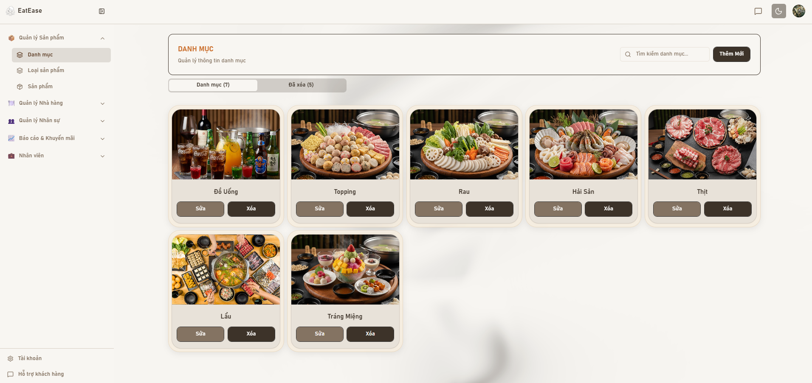

Test Case ID | Mô tả | Hành động | Điều kiện tiên quyết | Kết quả mong đợi | Kết quả thực tế | Kết quả |  |  | Kết quả |  |  | Chú thích
 |  |  |  |  |  | Vòng 1 |  |  | Vòng 2
 |  |  |  |  |  | Trạng thái | Ngày kiểm tra | Người kiểm tra | Trạng thái | Ngày kiểm tra | Người kiểm tra
GUI_SHOW - Giao diện trang Quản lý danh mục
GUI-CAT01 | Hiển thị danh sách danh mục món ăn | 1. Admin đăng nhập vào hệ thống 2. Admin truy cập menu "Quản lý danh mục món ăn" 3. Hệ thống tải và hiển thị danh sách danh mục | Admin đã đăng nhập vào hệ thống với quyền quản lý danh mục Hệ thống có ít nhất 1 danh mục món ăn trong cơ sở dữ liệu | 1. Hiển thị danh sách đầy đủ các danh mục món ăn chưa bị xóa 2. Mỗi danh mục hiển thị: tên danh mục, hình ảnh, mô tả (nếu có), ngày tạo 3. Hiển thị các nút chức năng: "Thêm danh mục", "Sửa", "Xóa" cho mỗi danh mục | 1. Hiển thị danh sách đầy đủ các danh mục món ăn chưa bị xóa 2. Mỗi danh mục hiển thị: tên danh mục, hình ảnh, mô tả (nếu có), ngày tạo 3. Hiển thị các nút chức năng: "Thêm danh mục", "Sửa", "Xóa" cho mỗi danh mục | Passed | 2026-04-09 | Hiếu | Passed | 2026-04-12 | Hiếu
GUI-CAT02 | Hiển thị hình ảnh danh mục | 1. Admin truy cập trang quản lý danh mục món ăn 2. Quan sát hình ảnh của các danh mục trong danh sách | Admin đã đăng nhập vào hệ thống | 1. Hình ảnh danh mục hiển thị đúng, rõ nét 2. Hình ảnh có kích thước phù hợp, không bị méo hoặc vỡ | 1. Hình ảnh danh mục hiển thị đúng, rõ nét 2. Hình ảnh có kích thước phù hợp, không bị méo hoặc vỡ | Passed | 2026-04-09 | Hiếu | Passed | 2026-04-12 | Hiếu
GUI-CAT03 | Hiển thị các nút chức năng | 1. Admin truy cập trang quản lý danh mục món ăn 2. Quan sát các nút chức năng trên giao diện | Admin đã đăng nhập vào hệ thống với quyền quản lý danh mục Hệ thống có ít nhất 1 danh mục món ăn trong cơ sở dữ liệu | 1. Hiển thị nút "Thêm danh mục mới" ở vị trí dễ nhìn (góc trên bên phải hoặc trên cùng) 2. Mỗi danh mục có nút "Sửa" và "Xóa" với icon rõ ràng | 1. Hiển thị nút "Thêm danh mục mới" ở vị trí dễ nhìn (góc trên bên phải hoặc trên cùng) 2. Mỗi danh mục có nút "Sửa" và "Xóa" với icon rõ ràng | Passed | 2026-04-09 | Hiếu | Passed | 2026-04-12 | Hiếu
GUI-CAT04 | Hiển thị trạng thái không có dữ liệu | 1. Admin đăng nhập vào hệ thống 2. Admin truy cập trang quản lý danh mục món ăn khi chưa có danh mục nào | Admin đã đăng nhập vào hệ thống Hệ thống chưa có danh mục món ăn nào (hoặc tất cả đã bị xóa) | Hiển thị thông báo empty state: "Chưa có danh mục món ăn nào" | Hiển thị thông báo empty state: "Chưa có danh mục món ăn nào" | Passed | 2026-04-09 | Hiếu | Passed | 2026-04-12 | Hiếu
GUI-CAT05 | Hiển thị form thêm danh mục | 1. Admin truy cập trang quản lý danh mục món ăn 2. Admin nhấn nút "Thêm danh mục mới" 3. Quan sát form thêm danh mục | Admin đã đăng nhập vào hệ thống | 1. Hiển thị modal hoặc form thêm danh mục với các trường 2. Hiển thị nút "Lưu" và "Hủy" 3. Các trường bắt buộc có dấu * màu đỏ | 1. Hiển thị modal hoặc form thêm danh mục với các trường 2. Hiển thị nút "Lưu" và "Hủy" 3. Các trường bắt buộc có dấu * màu đỏ | Passed | 2026-04-09 | Hiếu | Passed | 2026-04-12 | Hiếu
GUI-CAT06 | Hiển thị form sửa danh mục | 1. Admin truy cập trang quản lý danh mục món ăn 2. Admin nhấn nút "Sửa" trên một danh mục 3. Quan sát form sửa danh mục | Admin đã đăng nhập vào hệ thống Có ít nhất 1 danh mục trong hệ thống | 1. Hiển thị modal hoặc form sửa danh mục 2. Các trường được điền sẵn thông tin hiện tại của danh mục 3. Hiển thị preview hình ảnh hiện tại 4. Có thể thay đổi hình ảnh bằng cách upload ảnh mới 5. Hiển thị nút "Lưu thay đổi" và "Hủy" | 1. Hiển thị modal hoặc form sửa danh mục 2. Các trường được điền sẵn thông tin hiện tại của danh mục 3. Hiển thị preview hình ảnh hiện tại 4. Có thể thay đổi hình ảnh bằng cách upload ảnh mới 5. Hiển thị nút "Lưu thay đổi" và "Hủy" | Passed | 2026-04-09 | Hiếu | Passed | 2026-04-12 | Hiếu
GUI-CAT07 | Hiển thị dialog xác nhận xóa | 1. Admin truy cập trang quản lý danh mục món ăn 2. Admin nhấn nút "Xóa" trên một danh mục 3. Quan sát dialog xác nhận | Admin đã đăng nhập vào hệ thống Có ít nhất 1 danh mục trong hệ thống | 1. Hiển thị dialog xác nhận 2. Hiển thị tên danh mục sẽ bị xóa 3. Dialog có thể đóng bằng cách nhấn nút Hủy hoặc click ra ngoài | 1. Hiển thị dialog xác nhận 2. Hiển thị tên danh mục sẽ bị xóa 3. Dialog có thể đóng bằng cách nhấn nút Hủy hoặc click ra ngoài | Passed | 2026-04-09 | Hiếu | Passed | 2026-04-12 | Hiếu
GUI-CAT08 | Tab "Danh mục đã xóa" | 1. Admin truy cập trang quản lý danh mục món ăn 2. Admin nhấn vào tab "Danh mục đã xóa" 3. Quan sát danh sách danh mục đã xóa | Admin đã đăng nhập vào hệ thống Có ít nhất 1 danh mục đã bị xóa (soft delete) | 1. Hiển thị tab "Danh mục đã xóa" rõ ràng 2. Danh sách hiển thị các danh mục đã bị xóa với thông tin: tên, hình ảnh, ngày xóa 3. Mỗi danh mục có 2 nút: "Khôi phục" và "Xóa vĩnh viễn" | 1. Hiển thị tab "Danh mục đã xóa" rõ ràng 2. Danh sách hiển thị các danh mục đã bị xóa với thông tin: tên, hình ảnh, ngày xóa 3. Mỗi danh mục có 2 nút: "Khôi phục" và "Xóa vĩnh viễn" | Passed | 2026-04-09 | Hiếu | Passed | 2026-04-12 | Hiếu
FUNCTION_SHOW - Chức năng Thêm danh mục
FUNC-CAT01 | Thêm danh mục hợp lệ | 1. Admin đăng nhập vào hệ thống 2. Admin truy cập trang quản lý danh mục món ăn 3. Admin nhập đầy đủ các thông tin | Admin đã đăng nhập vào hệ thống với quyền quản lý danh mục Tên danh mục chưa tồn tại trong hệ thống | 1. Hệ thống hiển thị thông báo: "Thêm danh mục thành công" 2. Danh mục mới xuất hiện trong danh sách ở vị trí đầu tiên | 1. Hệ thống hiển thị thông báo: "Thêm danh mục thành công" 2. Danh mục mới xuất hiện trong danh sách ở vị trí đầu tiên | Passed | 2026-04-09 | Hiếu | Passed | 2026-04-12 | Hiếu
FUNC-CAT02 | Thêm danh mục - Bỏ trống tên | 1. Admin đăng nhập vào hệ thống 2. Admin truy cập trang quản lý danh mục món ăn 3. Admin nhấn nút "Thêm danh mục mới" 4. Admin để trống trường "Tên danh mục" | Admin đã đăng nhập vào hệ thống | 1. Hệ thống hiển thị thông báo lỗi: "Vui lòng điền đầy đủ các trường bắt buộc" 2. Trường "Tên danh mục" được highlight màu đỏ | 1. Hệ thống hiển thị thông báo lỗi: "Vui lòng điền đầy đủ các trường bắt buộc" 2. Trường "Tên danh mục" được highlight màu đỏ 3. Form không đóng, dữ liệu không được lưu | Passed | 2026-04-09 | Hiếu | Passed | 2026-04-12 | Hiếu
FUNC-CAT03 | Thêm danh mục - Tên quá dài (>100 ký tự) | 1. Admin đăng nhập vào hệ thống 2. Admin truy cập trang quản lý danh mục món ăn 3. Admin nhấn nút "Thêm danh mục mới" 4. Admin nhập tên danh mục dài 101 ký tự | Admin đã đăng nhập vào hệ thống | 1. Hệ thống hiển thị thông báo lỗi: "Tên danh mục không vượt quá 100 ký tự" 2. Trường "Tên danh mục" được highlight màu đỏ | 1. Hệ thống hiển thị thông báo lỗi: "Tên danh mục không vượt quá 100 ký tự" 2. Trường "Tên danh mục" được highlight màu đỏ | Passed | 2026-04-09 | Hiếu | Passed | 2026-04-12 | Hiếu
FUNC-CAT04 | Thêm danh mục - Tên trùng lặp | 1. Admin đăng nhập vào hệ thống 2. Admin truy cập trang quản lý danh mục món ăn 3. Admin nhấn nút "Thêm danh mục mới" 4. Admin nhập tên danh mục đã tồn tại | Admin đã đăng nhập vào hệ thống với quyền quản lý danh mục Tên danh mục tồn tại trong hệ thống | 1. Hệ thống hiển thị thông báo lỗi: Hệ thống hiển thị thông báo lỗi: "Danh mục đã tồn tại. Vui lòng chọn tên khác." 2. Trường "Tên danh mục" được highlight màu đỏ | 1. Hệ thống hiển thị thông báo lỗi: Hệ thống hiển thị thông báo lỗi: "Danh mục đã tồn tại. Vui lòng chọn tên khác." 2. Trường "Tên danh mục" được highlight màu đỏ | Passed | 2026-04-09 | Hiếu | Passed | 2026-04-12 | Hiếu
FUNC-CAT05 | Thêm danh mục - Upload ảnh hợp lệ | 1. Admin đăng nhập vào hệ thống 2. Admin truy cập trang quản lý danh mục món ăn 3. Admin nhấn nút "Thêm danh mục mới" 4. Admin chọn file ảnh JPG hoặc PNG (< 5MB) | Admin đã đăng nhập vào hệ thống File ảnh có định dạng JPG hoặc PNG, kích thước < 5MB | 1. Ảnh được upload thành công 2. Hiển thị preview ảnh vừa upload | 1. Ảnh được upload thành công 2. Hiển thị preview ảnh vừa upload | Passed | 2026-04-09 | Hiếu | Passed | 2026-04-12 | Hiếu
FUNC-CAT06 | Thêm danh mục - Upload file sai định dạng | 1. Admin đăng nhập vào hệ thống 2. Admin truy cập trang quản lý danh mục món ăn 3. Admin nhấn nút "Thêm danh mục mới" 4. Admin chọn file .exe hoặc .pdf | Admin đã đăng nhập vào hệ thống | 1. Hệ thống hiển thị thông báo lỗi: "Chỉ chấp nhận file ảnh định dạng JPG, PNG, GIF" 2. File không được upload | 1. Hệ thống hiển thị thông báo lỗi: "Chỉ chấp nhận file ảnh định dạng JPG, PNG, GIF" 2. File không được upload | Passed | 2026-04-09 | Hiếu | Passed | 2026-04-12 | Hiếu
FUNC-CAT07 | Thêm danh mục - Bỏ trống hình ảnh | 1. Admin đăng nhập vào hệ thống 2. Admin truy cập trang quản lý danh mục món ăn 3. Admin nhấn nút "Thêm danh mục mới" 4. Admin không upload hình ảnh | Admin đã đăng nhập vào hệ thống | 1. Hệ thống hiển thị thông báo lỗi: "Vui lòng điền đầy đủ các trường bắt buộc" 2. Trường "Hình ảnh" được highlight màu đỏ | 1. Hệ thống hiển thị thông báo lỗi: "Vui lòng điền đầy đủ các trường bắt buộc" 2. Trường "Hình ảnh" được highlight màu đỏ | Passed | 2026-04-09 | Hiếu | Passed | 2026-04-12 | Hiếu
FUNCTION_SHOW - Chức năng Sửa danh mục
FUNC-CAT08 | Sửa tên danh mục hợp lệ | 1. Admin đăng nhập vào hệ thống 2. Admin truy cập trang quản lý danh mục món ăn 3. Admin nhấn nút "Sửa" trên một danh mục 4. Admin đổi tên danh mục | Admin đã đăng nhập vào hệ thống Tên danh mục mới chưa tồn tại | 1. Hệ thống hiển thị thông báo: "Cập nhật danh mục thành công" 2. Tên danh mục được cập nhật thành tên mới | 1. Hệ thống hiển thị thông báo: "Cập nhật danh mục thành công" 2. Tên danh mục được cập nhật thành tên mới | Passed | 2026-04-09 | Hiếu | Passed | 2026-04-12 | Hiếu
FUNC-CAT09 | Sửa danh mục - Xóa tên (để trống) | 1. Admin đăng nhập vào hệ thống 2. Admin truy cập trang quản lý danh mục món ăn 3. Admin nhấn nút "Sửa" trên một danh mục 4 Admin xóa hết nội dung trường "Tên danh mục" (để trống) | Admin đã đăng nhập vào hệ thống Có ít nhất 1 danh mục trong hệ thống | 1. Hệ thống hiển thị thông báo lỗi: "Vui lòng nhập tên danh mục" 2. Trường "Tên danh mục" được highlight màu đỏ | 1. Hệ thống hiển thị thông báo lỗi: "Vui lòng nhập tên danh mục" 2. Trường "Tên danh mục" được highlight màu đỏ | Passed | 2026-04-09 | Hiếu | Passed | 2026-04-12 | Hiếu
FUNC-CAT10 | Sửa danh mục - Tên trùng với danh mục khác | 1. Admin đăng nhập vào hệ thống 2. Admin truy cập trang quản lý danh mục món ăn 3. Admin nhấn nút "Sửa" trên một danh mục 4 Admin đổi tên thành một danh mục đã tồn tại | Admin đã đăng nhập vào hệ thống Tên danh mục mới đã tồn tại | 1. Hệ thống hiển thị thông báo lỗi: Hệ thống hiển thị thông báo lỗi: "Danh mục đã tồn tại. Vui lòng chọn tên khác." 2. Trường "Tên danh mục" được highlight màu đỏ | 1. Hệ thống hiển thị thông báo lỗi: Hệ thống hiển thị thông báo lỗi: "Danh mục đã tồn tại. Vui lòng chọn tên khác." 2. Trường "Tên danh mục" được highlight màu đỏ | Passed | 2026-04-09 | Hiếu | Passed | 2026-04-12 | Hiếu
FUNC-CAT11 | Sửa danh mục - Không thay đổi gì và lưu | 1. Admin đăng nhập vào hệ thống 2. Admin truy cập trang quản lý danh mục món ăn 3. Admin nhấn nút "Sửa" trên một danh mục 4. Admin không thay đổi bất kỳ thông tin nào | Admin đã đăng nhập vào hệ thống Có ít nhất 1 danh mục trong hệ thống | Dữ liệu không thay đổi trong database | Dữ liệu không thay đổi trong database | Passed | 2026-04-09 | Hiếu | Passed | 2026-04-12 | Hiếu
FUNC-CAT12 | Sửa danh mục - Hủy chỉnh sửa | 1. Admin đăng nhập vào hệ thống 2. Admin truy cập trang quản lý danh mục món ăn 3. Admin nhấn nút "Sửa" trên một danh mục 4. Admin nhấn nút "Hủy" hoặc nút X để đóng form | Admin đã đăng nhập vào hệ thống | 1. Form sửa đóng lại 2. Không có thông báo lỗi hoặc thành công 3. Danh sách danh mục hiển thị như cũ | 1. Form sửa đóng lại 2. Không có thông báo lỗi hoặc thành công 3. Danh sách danh mục hiển thị như cũ | Passed | 2026-04-09 | Hiếu | Passed | 2026-04-12 | Hiếu
FUNCTION_SHOW - Chức năng Xóa danh mục
FUNC-CAT13 | Xóa danh mục bình thường (Soft Delete) | 1. Admin đăng nhập vào hệ thống 2. Admin truy cập trang quản lý danh mục món ăn 3. Admin nhấn nút "Xóa" trên một danh mục 4. Hệ thống hiển thị dialog xác nhận và Admin nhấn nút "Xác nhận" | Admin đã đăng nhập vào hệ thống Danh mục chưa có món ăn nào | 1. Hệ thống hiển thị thông báo: "Xóa danh mục thành công" 2. Danh mục biến mất khỏi danh sách chính 3. Danh mục được chuyển sang tab "Danh mục đã xóa" | 1. Thông báo "xHệ thống hiển thị thông báo: "Xóa danh mục thành công" 2. Danh mục biến mất khỏi danh sách chính 3. Danh mục được chuyển sang tab "Danh mục đã xóa" | Passed | 2026-04-09 | Hiếu | Passed | 2026-04-12 | Hiếu
FUNC-CAT14 | Xóa danh mục - Hủy xóa | 1. Admin đăng nhập vào hệ thống 2. Admin truy cập trang quản lý danh mục món ăn 3. Admin nhấn nút "Xóa" trên một danh mục 4. Hệ thống hiển thị dialog xác nhận và Admin nhấn nút "Hủy" | Admin đã đăng nhập vào hệ thống Danh mục chưa có món ăn nào | 1. Dialog xác nhận đóng lại 2. Danh mục vẫn còn trong danh sách 3. Không có thông báo nào hiển thị | 1. Dialog xác nhận đóng lại 2. Danh mục vẫn còn trong danh sách 3. Không có thông báo nào hiển thị | Passed | 2026-04-09 | Hiếu | Passed | 2026-04-12 | Hiếu
FUNC-CAT15 | Khôi phục danh mục đã xóa | 1. Admin đăng nhập vào hệ thống 2. Admin truy cập trang quản lý danh mục món ăn 3. Admin chuyển sang tab "Danh mục đã xóa" 4. Admin nhấn nút "Khôi phục" trên một danh mục 5. Hệ thống hiển thị dialog xác nhận và Admin nhấn "Xác nhận" | Admin đã đăng nhập vào hệ thống Danh mục đã bị xóa (soft delete) trước đó | 1. Hệ thống hiển thị thông báo: "Khôi phục danh mục thành công" 2. Danh mục biến mất khỏi tab "Danh mục đã xóa" 3. Danh mục xuất hiện lại trong danh sách chính | 1. Hệ thống hiển thị thông báo: "Khôi phục danh mục thành công" 2. Danh mục biến mất khỏi tab "Danh mục đã xóa" 3. Danh mục xuất hiện lại trong danh sách chính | Passed | 2026-04-09 | Hiếu | Passed | 2026-04-12 | Hiếu
FUNC-CAT16 | Xóa vĩnh viễn danh mục (Hard Delete) | 1. Admin đăng nhập vào hệ thống 2. Admin truy cập trang quản lý danh mục món ăn 3. Admin chuyển sang tab "Danh mục đã xóa" 4. Admin nhấn nút "Xóa vĩnh viễn" trên một danh mục 5. Hệ thống hiển thị dialog cảnh báo và Admin nhấn "Xác nhận" | Admin đã đăng nhập vào hệ thống Danh mục đã bị xóa (soft delete) trước đó | 1. Hệ thống hiển thị thông báo: "Xóa vĩnh viễn danh mục thành công" 2. Danh mục biến mất hoàn toàn khỏi hệ thống | 1. Hệ thống hiển thị thông báo: "Xóa vĩnh viễn danh mục thành công" 2. Danh mục biến mất hoàn toàn khỏi hệ thống | Passed | 2026-04-09 | Hiếu | Passed | 2026-04-12 | Hiếu
FUNCTION_SHOW - Chức năng Tìm kiếm danh mục
FUNC-CAT17 | Tìm kiếm chính xác tên danh mục | 1. Admin đăng nhập vào hệ thống 2. Admin truy cập trang quản lý danh mục món ăn 3. Admin nhập từ khóa vào ô tìm kiếm | Admin đã đăng nhập vào hệ thống Danh mục tồn tại trong hệ thống Có nhiều danh mục khác trong hệ thống | 1. Hệ thống hiển thị danh sách kết quả liên quan đến danh mục 2. Các danh mục không liên quan bị ẩn đi | 1. Hệ thống hiển thị danh sách kết quả liên quan đến danh mục 2. Các danh mục không liên quan bị ẩn đi | Passed | 2026-04-09 | Hiếu | Passed | 2026-04-12 | Hiếu
FUNC-CAT18 | Tìm kiếm không có kết quả | 1. Admin đăng nhập vào hệ thống 2. Admin truy cập trang quản lý danh mục món ăn 3.Admin nhập từ khóa "abcxyz123" vào ô tìm kiếm | Admin đã đăng nhập vào hệ thống Không có danh mục nào có tên chứa "abcxyz123" | Hệ thống hiển thị empty state với thông báo: "Không tìm thấy kết quả phù hợp" | Hệ thống hiển thị empty state với thông báo: "Không tìm thấy kết quả phù hợp" | Passed | 2026-04-09 | Hiếu | Passed | 2026-04-12 | Hiếu
FUNC-CAT19 | Tìm kiếm với khoảng trắng đầu/cuối | 1. Admin đăng nhập vào hệ thống 2. Admin truy cập trang quản lý danh mục món ăn 3.Admin nhập từ khóa (có khoảng trắng đầu và cuối) vào ô tìm kiếm | Admin đã đăng nhập vào hệ thống Danh mục tồn tại trong hệ thống Có nhiều danh mục khác trong hệ thống | 1. Hệ thống tự động trim (loại bỏ) khoảng trắng đầu/cuối 2. Tìm kiếm với từ khóa và hiển thị kết quả đúng | 1. Hệ thống tự động trim (loại bỏ) khoảng trắng đầu/cuối 2. Tìm kiếm với từ khóa và hiển thị kết quả đúng | Passed | 2026-04-09 | Hiếu | Passed | 2026-04-12 | Hiếu
FUNC-CAT20 | Tìm kiếm với ký tự đặc biệt | 1. Admin đăng nhập vào hệ thống 2. Admin truy cập trang quản lý danh mục món ăn 3.Admin nhập từ khóa "@@@" hoặc "#$%" vào ô tìm kiếm | Admin đã đăng nhập vào hệ thống Không có danh mục nào có tên chứa ký tự đặc biệt | Hệ thống hiển thị empty state với thông báo: "Không tìm thấy kết quả phù hợp" | Hệ thống hiển thị empty state với thông báo: "Không tìm thấy kết quả phù hợp" | Passed | 2026-04-09 | Hiếu | Passed | 2026-04-12 | Hiếu
FUNC-CAT21 | Xóa nội dung tìm kiếm | 1. Admin đăng nhập vào hệ thống 2. Admin truy cập trang quản lý danh mục món ăn 3. Admin nhập từ khóa vào ô tìm kiếm 4. Hệ thống hiển thị kết quả tìm kiếm 5. Admin xóa hết nội dung ô tìm kiếm | Admin đã đăng nhập vào hệ thống Đang ở trạng thái hiển thị kết quả tìm kiếm | 1. Hệ thống tự động hiển thị lại toàn bộ danh sách danh mục 2. Không còn bộ lọc tìm kiếm nào được áp dụng | Empty | Passed | 2026-04-09 | Hiếu | Passed | 2026-04-12 | Hiếu
FUNC-CAT22 | Tìm kiếm realtime | 1. Admin đăng nhập vào hệ thống 2. Admin truy cập trang quản lý danh mục món ăn 3. Admin bắt đầu gõ từng ký tự 4. Quan sát kết quả tìm kiếm sau mỗi ký tự | Admin đã đăng nhập vào hệ thống Danh mục tồn tại trong hệ thống Có nhiều danh mục khác trong hệ thống | 1. Hiển thị tất cả danh mục realtime ứng với từng ký tự được gõ 2. Tìm kiếm diễn ra mượt mà, không lag | 1. Hiển thị tất cả danh mục realtime ứng với từng ký tự được gõ 2. Tìm kiếm diễn ra mượt mà, không lag | Passed | 2026-04-09 | Hiếu | Passed | 2026-04-12 | Hiếu

Quản lý món ăn
Project Name | XÂY DỰNG HỆ THỐNG QUẢN LÝ NHÀ HÀNG THEO MÔ HÌNH TƯƠNG TÁC SỐ ĐA KÊNH
Module Code | Quản lý món ăn
 | Hoàn thành | Lỗi | Chưa kiểm tra | Bị chặn | Tổng số trường hợp thử nghiệm
Round 1 | 23 | 0 | 0 | 0 | 23
Round 2 | 23 | 0 | 0 | 0 | 23
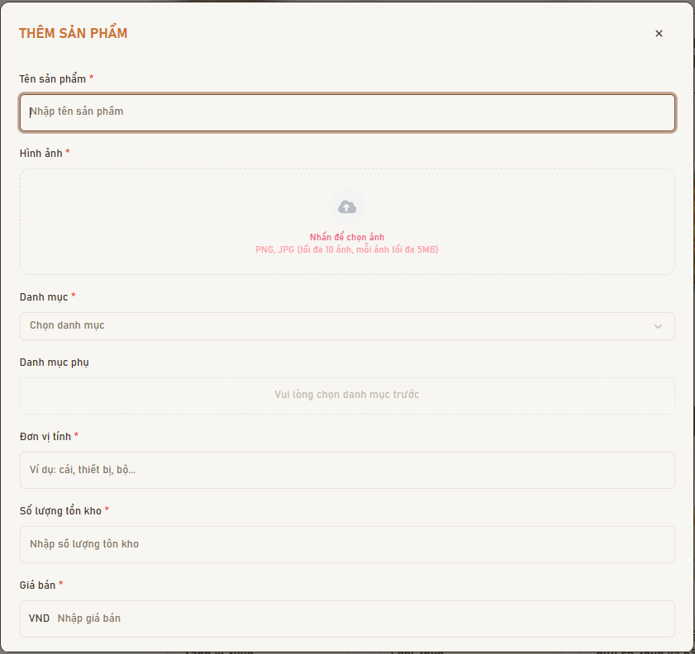 |  |  | 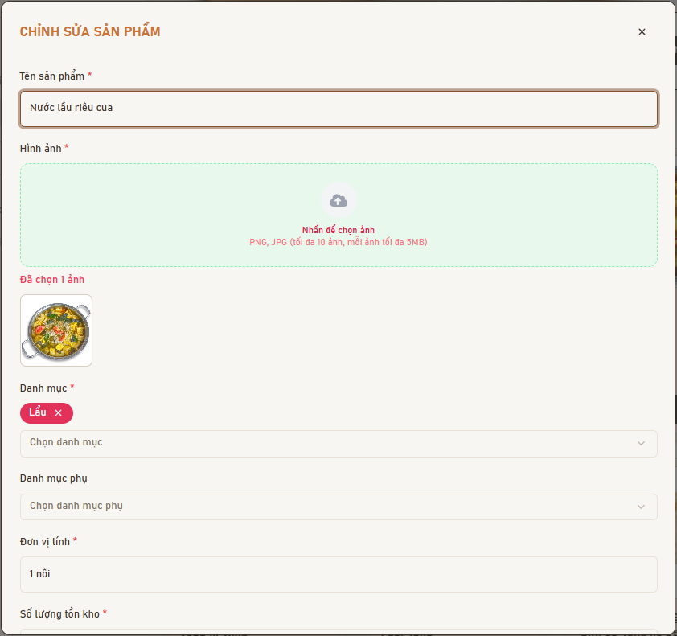 |  |  | 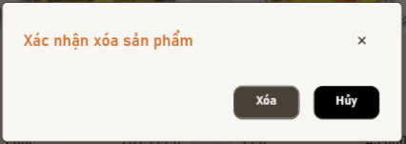

Test Case ID | Mô tả | Hành động | Điều kiện tiên quyết | Kết quả mong đợi | Kết quả thực tế | Kết quả |  |  | Kết quả |  |  | Chú thích
 |  |  |  |  |  | Vòng 1 |  |  | Vòng 2
 |  |  |  |  |  | Trạng thái | Ngày kiểm tra | Người kiểm tra | Trạng thái | Ngày kiểm tra | Người kiểm tra
GUI_SHOW - Giao diện trang Quản lý món ăn
GUI-FOOD01 | Hiển thị danh sách món ăn | 1. Admin đăng nhập vào hệ thống 2. Admin truy cập menu "Quản lý món ăn" 3. Hệ thống tải và hiển thị danh sách món ăn | Admin đã đăng nhập vào hệ thống với quyền quản lý món ăn Hệ thống có ít nhất 1 món ăn trong cơ sở dữ liệu | 1. Hiển thị danh sách đầy đủ các món ăn chưa bị xóa 2. Mỗi món ăn hiển thị: tên món, hình ảnh, giá, danh mục, trạng thái, ngày tạo 3. Hiển thị các nút chức năng: "Thêm món ăn", "Sửa", "Xóa" cho mỗi món | 1. Hiển thị danh sách đầy đủ các món ăn chưa bị xóa 2. Mỗi món ăn hiển thị: tên món, hình ảnh, giá, danh mục, trạng thái, ngày tạo 3. Hiển thị các nút chức năng: "Thêm món ăn", "Sửa", "Xóa" cho mỗi món | Passed | 2026-04-09 | Hiếu | Passed | 2026-04-12 | Hiếu
GUI-FOOD02 | Hiển thị hình ảnh món ăn | 1. Admin truy cập trang quản lý món ăn 2. Quan sát hình ảnh của các món ăn trong danh sách | Admin đã đăng nhập vào hệ thống | 1. Hình ảnh món ăn hiển thị đúng, rõ nét 2. Hình ảnh có kích thước phù hợp, không bị méo hoặc vỡ | 1. Hình ảnh món ăn hiển thị đúng, rõ nét 2. Hình ảnh có kích thước phù hợp, không bị méo hoặc vỡ | Passed | 2026-04-09 | Hiếu | Passed | 2026-04-12 | Hiếu
GUI-FOOD03 | Hiển thị các nút chức năng | 1. Admin truy cập trang quản lý món ăn 2. Quan sát các nút chức năng trên giao diện | Admin đã đăng nhập vào hệ thống Có ít nhất 1 món ăn trong hệ thống | 1. Hiển thị nút "Thêm món ăn mới" ở vị trí dễ nhìn 2. Mỗi món ăn có nút "Sửa" và "Xóa" với icon rõ ràng | 1. Hiển thị nút "Thêm món ăn mới" ở vị trí dễ nhìn 2. Mỗi món ăn có nút "Sửa" và "Xóa" với icon rõ ràng | Passed | 2026-04-09 | Hiếu | Passed | 2026-04-12 | Hiếu
GUI-FOOD04 | Hiển thị trạng thái không có dữ liệu | 1. Admin đăng nhập vào hệ thống 2. Admin truy cập trang quản lý món ăn khi chưa có món nào | Admin đã đăng nhập vào hệ thống Hệ thống chưa có món ăn nào (hoặc tất cả đã bị xóa) | Hiển thị thông báo empty state: "Chưa có món ăn nào" | Hiển thị thông báo empty state: "Chưa có món ăn nào" | Passed | 2026-04-09 | Hiếu | Passed | 2026-04-12 | Hiếu
GUI-FOOD05 | Hiển thị form thêm món ăn | 1. Admin truy cập trang quản lý món ăn 2. Admin nhấn nút "Thêm món ăn mới" 3. Quan sát form thêm món ăn | Admin đã đăng nhập vào hệ thống | 1. Hiển thị modal hoặc form thêm món ăn với các trường 2. Hiển thị nút "Lưu" và "Hủy" 3. Các trường bắt buộc có dấu * màu đỏ | 1. Hiển thị modal hoặc form thêm món ăn với các trường 2. Hiển thị nút "Lưu" và "Hủy" 3. Các trường bắt buộc có dấu * màu đỏ | Passed | 2026-04-09 | Hiếu | Passed | 2026-04-12 | Hiếu
GUI-FOOD06 | Hiển thị form sửa món ăn | 1. Admin truy cập trang quản lý món ăn 2. Admin nhấn nút "Sửa" trên một món ăn 3. Quan sát form sửa món ăn | Admin đã đăng nhập vào hệ thống Có ít nhất 1 món ăn trong hệ thống | 1. Hiển thị modal hoặc form sửa món ăn 2. Các trường được điền sẵn thông tin hiện tại của món ăn 3. Hiển thị preview hình ảnh hiện tại 4. Hiển thị nút "Lưu thay đổi" và "Hủy" | 1. Hiển thị modal hoặc form sửa món ăn 2. Các trường được điền sẵn thông tin hiện tại của món ăn 3. Hiển thị preview hình ảnh hiện tại 4. Hiển thị nút "Lưu thay đổi" và "Hủy" | Passed | 2026-04-09 | Hiếu | Passed | 2026-04-12 | Hiếu
GUI-FOOD07 | Hiển thị dialog xác nhận xóa | 1. Admin truy cập trang quản lý món ăn 2. Admin nhấn nút "Xóa" trên một món ăn 3. Quan sát dialog xác nhận | Admin đã đăng nhập vào hệ thống Có ít nhất 1 món ăn trong hệ thống | 1. Hiển thị dialog xác nhận với nội dung: "Bạn có chắc chắn muốn xóa món ăn này không?" 2. Hiển thị tên món ăn sẽ bị xóa 3. Dialog có thể đóng bằng cách nhấn nút Hủy hoặc click ra ngoài | 1. Hiển thị dialog xác nhận với nội dung: "Bạn có chắc chắn muốn xóa món ăn này không?" 2. Hiển thị tên món ăn sẽ bị xóa 3. Dialog có thể đóng bằng cách nhấn nút Hủy hoặc click ra ngoài | Passed | 2026-04-09 | Hiếu | Passed | 2026-04-12 | Hiếu
GUI-FOOD08 | Hiển thị giá món ăn với định dạng đúng | 1. Admin truy cập trang quản lý món ăn 2. Quan sát cột giá trong danh sách món ăn | Admin đã đăng nhập vào hệ thống Có món ăn với giá đã được nhập | Giá hiển thị đúng định dạng (VD: 50.000 đ hoặc 50,000 VNĐ) | Giá hiển thị đúng định dạng (VD: 50.000 đ hoặc 50,000 VNĐ) | Passed | 2026-04-09 | Hiếu | Passed | 2026-04-12 | Hiếu
FUNCTION_SHOW - Chức năng Thêm món ăn
FUNC-FOOD01 | Thêm món ăn hợp lệ | 1. Admin đăng nhập vào hệ thống 2. Admin truy cập trang quản lý món ăn 3. Admin nhấn nút "Thêm món ăn mới" 4. Admin nhập đầy đủ các thông tin hợp lệ 5. Admin nhấn nút "Lưu" | Admin đã đăng nhập vào hệ thống với quyền quản lý món ăn Tên món ăn chưa tồn tại trong hệ thống | 1. Hệ thống hiển thị thông báo: "Thêm món ăn thành công" 2. Món ăn mới xuất hiện trong danh sách ở vị trí đầu tiên | 1. Hệ thống hiển thị thông báo: "Thêm món ăn thành công" 2. Món ăn mới xuất hiện trong danh sách ở vị trí đầu tiên | Passed | 2026-04-09 | Hiếu | Passed | 2026-04-12 | Hiếu
FUNC-FOOD02 | Thêm món ăn - Bỏ trống tên | 1. Admin đăng nhập vào hệ thống 2. Admin truy cập trang quản lý món ăn 3. Admin nhấn nút "Thêm món ăn mới" 4. Admin để trống trường "Tên món ăn" 5. Admin nhấn nút "Lưu" | Admin đã đăng nhập vào hệ thống | 1. Hệ thống hiển thị thông báo lỗi: "Vui lòng điền đầy đủ các trường bắt buộc" 2. Trường "Tên món ăn" được highlight màu đỏ | 1. Hệ thống hiển thị thông báo lỗi: "Vui lòng điền đầy đủ các trường bắt buộc" 2. Trường "Tên món ăn" được highlight màu đỏ | Passed | 2026-04-09 | Hiếu | Passed | 2026-04-12 | Hiếu
FUNC-FOOD03 | Thêm món ăn - Không chọn danh mục | 1. Admin đăng nhập vào hệ thống 2. Admin truy cập trang quản lý món ăn 3. Admin nhấn nút "Thêm món ăn mới" 4. Admin nhập tên món nhưng không chọn danh mục 5. Admin nhấn nút "Lưu" | Admin đã đăng nhập vào hệ thống | Hệ thống hiển thị thông báo lỗi: "Vui lòng chọn danh mục" | Hệ thống hiển thị thông báo lỗi: "Vui lòng chọn danh mục" | Passed | 2026-04-09 | Hiếu | Passed | 2026-04-12 | Hiếu
FUNC-FOOD04 | Thêm món ăn - Giá âm | 1. Admin đăng nhập vào hệ thống 2. Admin truy cập trang quản lý món ăn 3. Admin nhấn nút "Thêm món ăn mới" 4. Admin nhập giá âm (VD: -100) 5. Admin nhấn nút "Lưu" | Admin đã đăng nhập vào hệ thống | Hệ thống hiển thị thông báo lỗi: "Giá món ăn phải lớn hơn 0" | Hệ thống hiển thị thông báo lỗi: "Giá món ăn phải lớn hơn 0" | Passed | 2026-04-09 | Hiếu | Passed | 2026-04-12 | Hiếu
FUNC-FOOD05 | Thêm món ăn - Không upload ảnh | 1. Admin đăng nhập vào hệ thống 2. Admin truy cập trang quản lý món ăn 3. Admin nhấn nút "Thêm món ăn mới" 4. Admin nhập đầy đủ thông tin nhưng không upload ảnh 5. Admin nhấn nút "Lưu" | Admin đã đăng nhập vào hệ thống | Hệ thống hiển thị thông báo lỗi: "Vui lòng chọn hình ảnh" | Hệ thống hiển thị thông báo lỗi: "Vui lòng chọn hình ảnh" | Passed | 2026-04-09 | Hiếu | Passed | 2026-04-12 | Hiếu
FUNC-FOOD06 | Thêm món ăn - Tên món trùng lặp | 1. Admin đăng nhập vào hệ thống 2. Admin truy cập trang quản lý món ăn 3. Admin nhấn nút "Thêm món ăn mới" 4. Admin nhập tên món đã tồn tại trong hệ thống 5. Admin nhấn nút "Lưu" | Admin đã đăng nhập vào hệ thống Tên món ăn đã tồn tại trong hệ thống | 1. Hệ thống hiển thị thông báo lỗi: "Món ăn đã tồn tại. Vui lòng chọn tên khác." 2. Trường "Tên món ăn" được highlight màu đỏ | 1. Hệ thống hiển thị thông báo lỗi: "Món ăn đã tồn tại. Vui lòng chọn tên khác." 2. Trường "Tên món ăn" được highlight màu đỏ | Passed | 2026-04-09 | Hiếu | Passed | 2026-04-12 | Hiếu
FUNC-FOOD07 | Thêm món ăn - Upload ảnh hợp lệ | 1. Admin đăng nhập vào hệ thống 2. Admin truy cập trang quản lý món ăn 3. Admin nhấn nút "Thêm món ăn mới" 4. Admin chọn file ảnh JPG hoặc PNG (< 5MB) | Admin đã đăng nhập vào hệ thống File ảnh có định dạng JPG hoặc PNG, kích thước < 5MB | 1. Ảnh được upload thành công 2. Hiển thị preview ảnh vừa upload | 1. Ảnh được upload thành công 2. Hiển thị preview ảnh vừa upload | Passed | 2026-04-09 | Hiếu | Passed | 2026-04-12 | Hiếu
FUNC-FOOD08 | Thêm món ăn - Upload file sai định dạng | 1. Admin đăng nhập vào hệ thống 2. Admin truy cập trang quản lý món ăn 3. Admin nhấn nút "Thêm món ăn mới" 4. Admin chọn file .exe hoặc .pdf | Admin đã đăng nhập vào hệ thống | 1. Hệ thống hiển thị thông báo lỗi: "Chỉ chấp nhận file ảnh định dạng JPG, PNG, GIF" 2. File không được upload | 1. Hệ thống hiển thị thông báo lỗi: "Chỉ chấp nhận file ảnh định dạng JPG, PNG, GIF" 2. File không được upload | Passed | 2026-04-09 | Hiếu | Passed | 2026-04-12 | Hiếu
FUNCTION_SHOW - Chức năng Sửa món ăn
FUNC-FOOD09 | Sửa món ăn hợp lệ | 1. Admin đăng nhập vào hệ thống 2. Admin truy cập trang quản lý món ăn 3. Admin nhấn nút "Sửa" trên một món ăn 4. Admin thay đổi thông tin món ăn 5. Admin nhấn nút "Lưu thay đổi" | Admin đã đăng nhập vào hệ thống Có ít nhất 1 món ăn trong hệ thống Tên món ăn mới chưa tồn tại | 1. Hệ thống hiển thị thông báo: "Cập nhật món ăn thành công" 2. Thông tin món ăn được cập nhật trong danh sách | 1. Hệ thống hiển thị thông báo: "Cập nhật món ăn thành công" 2. Thông tin món ăn được cập nhật trong danh sách | Passed | 2026-04-09 | Hiếu | Passed | 2026-04-12 | Hiếu
FUNC-FOOD10 | Sửa món ăn - Xóa tên (để trống) | 1. Admin đăng nhập vào hệ thống 2. Admin truy cập trang quản lý món ăn 3. Admin nhấn nút "Sửa" trên một món ăn 4. Admin xóa hết nội dung trường "Tên món ăn" 5. Admin nhấn nút "Lưu thay đổi" | Admin đã đăng nhập vào hệ thống Có ít nhất 1 món ăn trong hệ thống | 1. Hệ thống hiển thị thông báo lỗi: "Vui lòng nhập tên món ăn" 2. Trường "Tên món ăn" được highlight màu đỏ | 1. Hệ thống hiển thị thông báo lỗi: "Vui lòng nhập tên món ăn" 2. Trường "Tên món ăn" được highlight màu đỏ | Passed | 2026-04-09 | Hiếu | Passed | 2026-04-12 | Hiếu
FUNC-FOOD11 | Sửa món ăn - Thay đổi danh mục | 1. Admin đăng nhập vào hệ thống 2. Admin truy cập trang quản lý món ăn 3. Admin nhấn nút "Sửa" trên một món ăn 4. Admin chọn danh mục khác 5. Admin nhấn nút "Lưu thay đổi" | Admin đã đăng nhập vào hệ thống Có ít nhất 1 món ăn trong hệ thống Có ít nhất 2 danh mục trong hệ thống | 1. Hệ thống hiển thị thông báo: "Cập nhật món ăn thành công" 2. Danh mục của món ăn được cập nhật đúng | 1. Hệ thống hiển thị thông báo: "Cập nhật món ăn thành công" 2. Danh mục của món ăn được cập nhật đúng | Passed | 2026-04-09 | Hiếu | Passed | 2026-04-12 | Hiếu
FUNC-FOOD12 | Sửa món ăn - Thay đổi hình ảnh | 1. Admin đăng nhập vào hệ thống 2. Admin truy cập trang quản lý món ăn 3. Admin nhấn nút "Sửa" trên một món ăn 4. Admin upload ảnh mới 5. Admin nhấn nút "Lưu thay đổi" | Admin đã đăng nhập vào hệ thống Có ít nhất 1 món ăn trong hệ thống | 1. Hệ thống hiển thị thông báo: "Cập nhật món ăn thành công" 2. Hình ảnh món ăn được cập nhật | 1. Hệ thống hiển thị thông báo: "Cập nhật món ăn thành công" 2. Hình ảnh món ăn được cập nhật | Passed | 2026-04-09 | Hiếu | Passed | 2026-04-12 | Hiếu
FUNC-FOOD13 | Sửa món ăn - Hủy chỉnh sửa | 1. Admin đăng nhập vào hệ thống 2. Admin truy cập trang quản lý món ăn 3. Admin nhấn nút "Sửa" trên một món ăn 4. Admin thay đổi thông tin 5. Admin nhấn nút "Hủy" | Admin đã đăng nhập vào hệ thống Có ít nhất 1 món ăn trong hệ thống | 1. Form sửa đóng lại 2. Dữ liệu không thay đổi 3. Không có thông báo lỗi hoặc thành công | 1. Form sửa đóng lại 2. Dữ liệu không thay đổi 3. Không có thông báo lỗi hoặc thành công | Passed | 2026-04-09 | Hiếu | Passed | 2026-04-12 | Hiếu
FUNC-FOOD14 | Sửa món ăn - Tên trùng với món khác | 1. Admin đăng nhập vào hệ thống 2. Admin truy cập trang quản lý món ăn 3. Admin nhấn nút "Sửa" trên một món ăn 4. Admin đổi tên thành tên món đã tồn tại 5. Admin nhấn nút "Lưu thay đổi" | Admin đã đăng nhập vào hệ thống Có ít nhất 2 món ăn trong hệ thống | Hệ thống hiển thị thông báo lỗi: "Món ăn đã tồn tại. Vui lòng chọn tên khác." | Hệ thống hiển thị thông báo lỗi: "Món ăn đã tồn tại. Vui lòng chọn tên khác." | Passed | 2026-04-09 | Hiếu | Passed | 2026-04-12 | Hiếu
FUNC-FOOD15 | Sửa món ăn - Giá âm | 1. Admin đăng nhập vào hệ thống 2. Admin truy cập trang quản lý món ăn 3. Admin nhấn nút "Sửa" trên một món ăn 4. Admin nhập giá âm (VD: -50) 5. Admin nhấn nút "Lưu thay đổi" | Admin đã đăng nhập vào hệ thống Có ít nhất 1 món ăn trong hệ thống | Hệ thống hiển thị thông báo lỗi: "Giá món ăn phải lớn hơn 0" | Hệ thống hiển thị thông báo lỗi: "Giá món ăn phải lớn hơn 0" | Passed | 2026-04-09 | Hiếu | Passed | 2026-04-12 | Hiếu
FUNCTION_SHOW - Chức năng Xóa món ăn
FUNC-FOOD16 | Xóa món ăn | 1. Admin đăng nhập vào hệ thống 2. Admin truy cập trang quản lý món ăn 3. Admin nhấn nút "Xóa" trên một món ăn 4. Hệ thống hiển thị dialog xác nhận 5. Admin nhấn nút "Xác nhận" | Admin đã đăng nhập vào hệ thống Có ít nhất 1 món ăn trong hệ thống | 1. Hệ thống hiển thị thông báo: "Xóa món ăn thành công" 2. Món ăn biến mất khỏi danh sách chính | 1. Hệ thống hiển thị thông báo: "Xóa món ăn thành công" 2. Món ăn biến mất khỏi danh sách chính | Passed | 2026-04-09 | Hiếu | Passed | 2026-04-12 | Hiếu
FUNC-FOOD17 | Xóa món ăn - Hủy xóa | 1. Admin đăng nhập vào hệ thống 2. Admin truy cập trang quản lý món ăn 3. Admin nhấn nút "Xóa" trên một món ăn 4. Hệ thống hiển thị dialog xác nhận 5. Admin nhấn nút "Hủy" | Admin đã đăng nhập vào hệ thống Có ít nhất 1 món ăn trong hệ thống | 1. Dialog xác nhận đóng lại 2. Món ăn vẫn còn trong danh sách 3. Không có thông báo nào hiển thị | 1. Dialog xác nhận đóng lại 2. Món ăn vẫn còn trong danh sách 3. Không có thông báo nào hiển thị | Passed | 2026-04-09 | Hiếu | Passed | 2026-04-12 | Hiếu
FUNC-FOOD18 | Xóa món ăn cuối cùng | 1. Admin đăng nhập vào hệ thống 2. Admin truy cập trang quản lý món ăn 3. Admin xóa hết tất cả món ăn trong danh sách | Admin đã đăng nhập vào hệ thống Có ít nhất 1 món ăn trong hệ thống | 1. Sau khi xóa hết, hiển thị thông báo empty state: "Không có dữ liệu" 2. Hệ thống không bị lỗi | 1. Sau khi xóa hết, hiển thị thông báo empty state: "Không có dữ liệu" 2. Hệ thống không bị lỗi | Passed | 2026-04-09 | Hiếu | Passed | 2026-04-12 | Hiếu
FUNCTION_SHOW - Chức năng Tìm kiếm món ăn
FUNC-FOOD19 | Tìm kiếm chính xác tên món ăn | 1. Admin đăng nhập vào hệ thống 2. Admin truy cập trang quản lý món ăn 3. Admin nhập từ khóa chính xác vào ô tìm kiếm | Admin đã đăng nhập vào hệ thống Món ăn tồn tại trong hệ thống Có nhiều món ăn khác trong hệ thống | 1. Hệ thống hiển thị danh sách kết quả chứa món ăn đúng 2. Các món ăn không liên quan bị ẩn đi | 1. Hệ thống hiển thị danh sách kết quả chứa món ăn đúng 2. Các món ăn không liên quan bị ẩn đi | Passed | 2026-04-09 | Hiếu | Passed | 2026-04-12 | Hiếu
FUNC-FOOD20 | Tìm kiếm không dấu | 1. Admin đăng nhập vào hệ thống 2. Admin truy cập trang quản lý món ăn 3. Admin nhập từ khóa không dấu vào ô tìm kiếm | Admin đã đăng nhập vào hệ thống Món ăn có dấu tồn tại trong hệ thống | Hệ thống hiển thị món ăn có dấu trong kết quả (hỗ trợ tìm kiếm không dấu) | Hệ thống hiển thị món ăn có dấu trong kết quả (hỗ trợ tìm kiếm không dấu) | Passed | 2026-04-09 | Hiếu | Passed | 2026-04-12 | Hiếu
FUNC-FOOD21 | Tìm kiếm một phần tên món | 1. Admin đăng nhập vào hệ thống 2. Admin truy cập trang quản lý món ăn 3. Admin nhập một phần tên món vào ô tìm kiếm | Admin đã đăng nhập vào hệ thống Có nhiều món ăn trong hệ thống | Hệ thống hiển thị tất cả món ăn có tên chứa từ khóa tìm kiếm | Hệ thống hiển thị tất cả món ăn có tên chứa từ khóa tìm kiếm | Passed | 2026-04-09 | Hiếu | Passed | 2026-04-12 | Hiếu
FUNC-FOOD22 | Tìm kiếm không phân biệt hoa thường | 1. Admin đăng nhập vào hệ thống 2. Admin truy cập trang quản lý món ăn 3. Admin nhập từ khóa viết hoa vào ô tìm kiếm | Admin đã đăng nhập vào hệ thống Món ăn tồn tại trong hệ thống | Hệ thống tìm kiếm không phân biệt hoa thường (case insensitive) | Hệ thống tìm kiếm không phân biệt hoa thường (case insensitive) | Passed | 2026-04-09 | Hiếu | Passed | 2026-04-12 | Hiếu
FUNC-FOOD23 | Tìm kiếm không có kết quả | 1. Admin đăng nhập vào hệ thống 2. Admin truy cập trang quản lý món ăn 3. Admin nhập từ khóa không tồn tại vào ô tìm kiếm (VD: "abcxyz") | Admin đã đăng nhập vào hệ thống Không có món ăn nào có tên chứa từ khóa | Hệ thống hiển thị empty state với thông báo: "Không tìm thấy kết quả phù hợp" | Hệ thống hiển thị empty state với thông báo: "Không tìm thấy kết quả phù hợp" | Passed | 2026-04-09 | Hiếu | Passed | 2026-04-12 | Hiếu

Quản lý bàn
Project Name | XÂY DỰNG HỆ THỐNG QUẢN LÝ NHÀ HÀNG THEO MÔ HÌNH TƯƠNG TÁC SỐ ĐA KÊNH
Module Code | Quản lý bàn
 | Hoàn thành | Lỗi | Chưa kiểm tra | Bị chặn | Tổng số trường hợp thử nghiệm
Round 1 | 39 | 0 | 0 | 0 | 39
Round 2 | 39 | 0 | 0 | 0 | 39

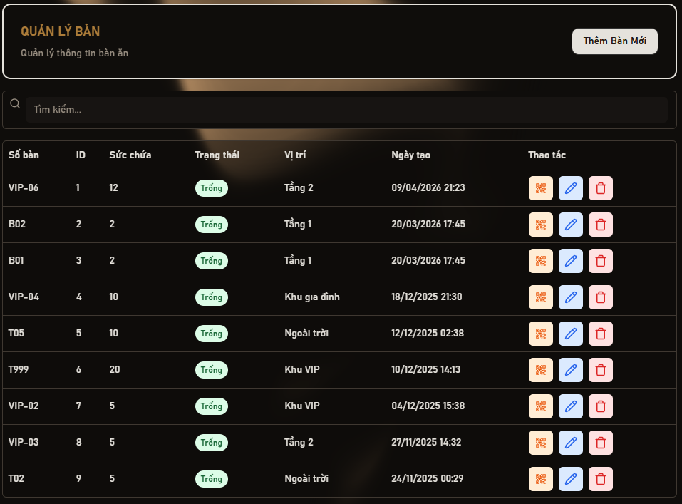 |  |  |  | 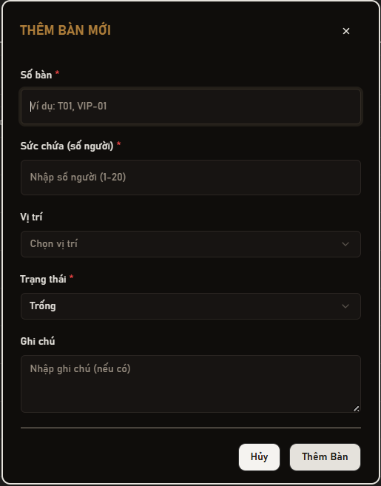 | 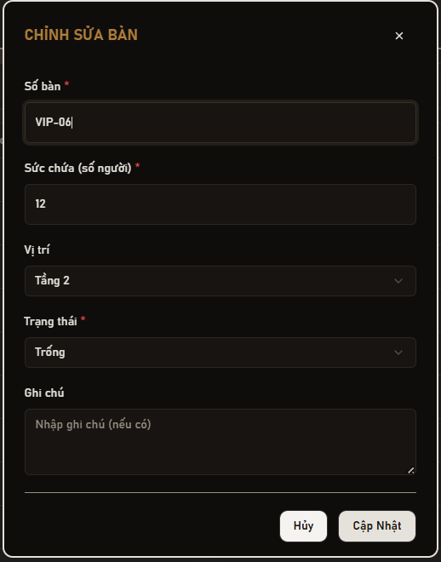
Test Case ID | Mô tả | Hành động | Điều kiện tiên quyết | Kết quả mong đợi | Kết quả thực tế | Kết quả |  |  | Kết quả |  |  | Chú thích
 |  |  |  |  |  | Vòng 1 |  |  | Vòng 2
 |  |  |  |  |  | Trạng thái | Ngày kiểm tra | Người kiểm tra | Trạng thái | Ngày kiểm tra | Người kiểm tra
GUI_SHOW - Danh sách bàn
GUI-DSB01 | Hiển thị danh sách bàn | 1. Admin đăng nhập vào hệ thống 2. Admin truy cập menu "Quản lý bàn" 3. Hệ thống tải và hiển thị danh sách bàn | Admin đã đăng nhập vào hệ thống với quyền quản lý bàn Hệ thống có ít nhất 1 bàn trong cơ sở dữ liệu | 1. Hiển thị tiêu đề "QUẢN LÝ BÀN" rõ ràng 2. Hiển thị bảng danh sách với các cột: Số bàn, ID, Sức chứa, Trạng thái, Vị trí, Ngày tạo, Thao tác 3. Hiển thị các nút chức năng: "Thêm Bàn Mới", "Sửa", "Xóa", "QR Code" | 1. Hiển thị tiêu đề "QUẢN LÝ BÀN" rõ ràng 2. Hiển thị bảng danh sách với các cột: Số bàn, ID, Sức chứa, Trạng thái, Vị trí, Ngày tạo, Thao tác 3. Hiển thị các nút chức năng: "Thêm Bàn Mới", "Sửa", "Xóa", "QR Code" | Passed | 2026-04-09 | Lâm | Passed | 2026-04-12 | Lâm
GUI-DSB02 | Hiển thị nút "Thêm Bàn Mới" | 1. Admin truy cập trang quản lý bàn 2. Quan sát nút "Thêm Bàn Mới" | Admin đã đăng nhập vào hệ thống | Button hiển thị text "Thêm Bàn Mới", trạng thái Enable, ở vị trí dễ nhìn | Button hiển thị text "Thêm Bàn Mới", trạng thái Enable, ở vị trí dễ nhìn | Passed | 2026-04-09 | Lâm | Passed | 2026-04-12 | Lâm
GUI-DSB03 | Hiển thị thanh tìm kiếm | 1. Admin truy cập trang quản lý bàn 2. Quan sát thanh tìm kiếm | Admin đã đăng nhập vào hệ thống | Hiển thị search bar với placeholder: "Tìm kiếm...", trạng thái Enable | Hiển thị search bar với placeholder: "Tìm kiếm...", trạng thái Enable | Passed | 2026-04-09 | Lâm | Passed | 2026-04-12 | Lâm
GUI-DSB04 | Hiển thị trạng thái bàn | 1. Admin truy cập trang quản lý bàn 2. Quan sát cột trạng thái trong bảng | Admin đã đăng nhập vào hệ thống Có bàn với các trạng thái khác nhau | Hiển thị label trạng thái (Trống / Đang sử dụng / Đã đặt / Đang bảo trì) với màu sắc phù hợp | Hiển thị label trạng thái (Trống / Đang sử dụng / Đã đặt / Đang bảo trì) với màu sắc phù hợp | Passed | 2026-04-09 | Lâm | Passed | 2026-04-12 | Lâm
GUI-DSB05 | Hiển thị các nút thao tác | 1. Admin truy cập trang quản lý bàn 2. Quan sát cột "Thao tác" trong bảng | Admin đã đăng nhập vào hệ thống Có ít nhất 1 bàn trong hệ thống | 1. Hiển thị nút QR Code với icon rõ ràng 2. Hiển thị nút Sửa với icon bút (Edit) 3. Hiển thị nút Xóa với icon thùng rác 4. Tất cả các nút ở trạng thái Enable | 1. Hiển thị nút QR Code với icon rõ ràng 2. Hiển thị nút Sửa với icon bút (Edit) 3. Hiển thị nút Xóa với icon thùng rác 4. Tất cả các nút ở trạng thái Enable | Passed | 2026-04-09 | Lâm | Passed | 2026-04-12 | Lâm
GUI-DSB06 | Hiển thị form thêm bàn | 1. Admin truy cập trang quản lý bàn 2. Admin nhấn nút "Thêm Bàn Mới" 3. Quan sát form thêm bàn | Admin đã đăng nhập vào hệ thống | 1. Hiển thị modal/popup thêm bàn với các trường: Số bàn, Sức chứa, Vị trí, Trạng thái, Ghi chú 2. Hiển thị nút "Thêm Bàn" và "Hủy" 3. Các trường bắt buộc có dấu * màu đỏ | 1. Hiển thị modal/popup thêm bàn với các trường: Số bàn, Sức chứa, Vị trí, Trạng thái, Ghi chú 2. Hiển thị nút "Thêm Bàn" và "Hủy" 3. Các trường bắt buộc có dấu * màu đỏ | Passed | 2026-04-09 | Lâm | Passed | 2026-04-12 | Lâm
GUI-DSB07 | Hiển thị form sửa bàn | 1. Admin truy cập trang quản lý bàn 2 Admin nhấn nút "Sửa" trên một bàn 3. Quan sát form sửa bàn | Admin đã đăng nhập vào hệ thống Có ít nhất 1 bàn trong hệ thống | 1. Hiển thị modal/popup cập nhật bàn 2. Các trường được điền sẵn thông tin hiện tại của bàn 3. Hiển thị nút "Cập Nhật" và "Hủy" | 1. Hiển thị modal/popup cập nhật bàn 2. Các trường được điền sẵn thông tin hiện tại của bàn 3. Hiển thị nút "Cập Nhật" và "Hủy" | Passed | 2026-04-09 | Lâm | Passed | 2026-04-12 | Lâm
GUI-DSB08 | Hiển thị dialog xác nhận xóa | 1. Admin truy cập trang quản lý bàn 2. Admin nhấn nút "Xóa" trên một bàn 3. Quan sát dialog xác nhận | Admin đã đăng nhập vào hệ thống Có ít nhất 1 bàn trong hệ thống | 1. Hiển thị dialog xác nhận với nội dung: "Bạn có chắc chắn muốn xóa bàn này không?" 2. Hiển thị số bàn sẽ bị xóa 3. Hiển thị nút "Xác nhận" và "Hủy" | 1. Hiển thị dialog xác nhận với nội dung: "Bạn có chắc chắn muốn xóa bàn này không?" 2. Hiển thị số bàn sẽ bị xóa 3. Hiển thị nút "Xác nhận" và "Hủy" | Passed | 2026-04-09 | Lâm | Passed | 2026-04-12 | Lâm
GUI-DSB09 | Hiển thị QR Code | 1. Admin truy cập trang quản lý bàn 2. Admin nhấn nút QR Code trên một bàn 3. Quan sát QR Code | Admin đã đăng nhập vào hệ thống Có ít nhất 1 bàn trong hệ thống | Hiển thị QR code đúng của bàn, rõ nét, có thể quét được | Hiển thị QR code đúng của bàn, rõ nét, có thể quét được | Passed | 2026-04-09 | Lâm | Passed | 2026-04-12 | Lâm
FUNCTION_SHOW - Chức năng Danh sách bàn
FUNC-TABLE01 | Tìm kiếm bàn | 1. Admin đăng nhập vào hệ thống 2. Admin truy cập trang quản lý bàn 3. Admin nhập từ khóa vào ô tìm kiếm | Admin đã đăng nhập vào hệ thống Có nhiều bàn trong hệ thống | Hiển thị danh sách bàn phù hợp với từ khóa tìm kiếm | Hiển thị danh sách bàn phù hợp với từ khóa tìm kiếm | Passed | 2026-04-09 | Lâm | Passed | 2026-04-12 | Lâm
FUNC-TABLE02 | Nhấn nút "Thêm Bàn Mới" | 1. Admin truy cập trang quản lý bàn 2. Admin nhấn nút "Thêm Bàn Mới" | Admin đã đăng nhập vào hệ thống | Chuyển đến giao diện thêm bàn hoặc hiển thị modal thêm bàn | Chuyển đến giao diện thêm bàn hoặc hiển thị modal thêm bàn | Passed | 2026-04-09 | Lâm | Passed | 2026-04-12 | Lâm
FUNC-TABLE03 | Nhấn nút "Sửa" | 1. Admin truy cập trang quản lý bàn 2. Admin nhấn nút "Sửa" trên một bàn | Admin đã đăng nhập vào hệ thống | Chuyển đến trang cập nhật thông tin bàn hoặc hiển thị modal, dữ liệu được điền sẵn đúng | Chuyển đến trang cập nhật thông tin bàn hoặc hiển thị modal, dữ liệu được điền sẵn đúng | Passed | 2026-04-09 | Lâm | Passed | 2026-04-12 | Lâm
FUNC-TABLE04 | Xóa bàn | 1. Admin truy cập trang quản lý bàn 2. Admin nhấn nút "Xóa" trên một bàn 3. Admin nhấn "Xác nhận" trong dialog | Admin đã đăng nhập vào hệ thống Có ít nhất 1 bàn trong hệ thống | 1. Hiển thị thông báo: "Xóa bàn thành công" 2. Bàn biến mất khỏi danh sách 3. Danh sách được cập nhật | 1. Hiển thị thông báo: "Xóa bàn thành công" 2. Bàn biến mất khỏi danh sách 3. Danh sách được cập nhật | Passed | 2026-04-09 | Lâm | Passed | 2026-04-12 | Lâm
FUNC-TABLE05 | Kiểm tra trạng thái sau khi xóa | 1. Xóa 1 bàn 2. Reload hoặc quan sát | Admin đã đăng nhập vào hệ thống | Bàn không còn hiển thị trong danh sách | Bàn không còn hiển thị trong danh sách | Passed | 2026-04-09 | Lâm | Passed | 2026-04-12 | Lâm
FUNC-TABLE06 | Kiểm tra hiển thị trạng thái bàn | Quan sát trạng thái | Admin đã đăng nhập vào hệ thống | Trạng thái hiển thị đúng (Trống / Đang sử dụng/ Đã đặt, Đang bảo trì) | Trạng thái hiển thị đúng (Trống / Đang sử dụng/ Đã đặt, Đang bảo trì) | Passed | 2026-04-09 | Lâm | Passed | 2026-04-12 | Lâm
FUNC-TABLE07 | Kiểm tra QR Code bàn | 1. Nhấn icon QR 2. Quan sát | Admin đã đăng nhập vào hệ thống | Hiển thị QR code đúng của bàn | Hiển thị QR code đúng của bàn | Passed | 2026-04-09 | Lâm | Passed | 2026-04-12 | Lâm
FUNCTION_SHOW - Thêm bàn
FUNC-TABLE08 | Thêm bàn với dữ liệu hợp lệ | 1. Nhập đầy đủ thông tin 2. Nhấn "Thêm Bàn" | Hệ thống hoạt động bình thường, user đã đăng nhập và có quyền thêm bàn | Hiển thị thông báo thành công và lưu DB | Hiển thị thông báo thành công và lưu DB | Passed | 2026-04-09 | Lâm | Passed | 2026-04-12 | Lâm
FUNC-TABLE09 | Bỏ trống "Số bàn" | 1. Không nhập số bàn 2. Nhấn "Thêm Bàn" | Đang mở form thêm bàn | Hiển thị lỗi: "Số bàn không được để trống" | Hiển thị lỗi: "Số bàn không được để trống" | Passed | 2026-04-09 | Lâm | Passed | 2026-04-12 | Lâm
FUNC-TABLE10 | Bỏ trống "Sức chứa" | 1. Không nhập sức chứa 2. Nhấn "Thêm Bàn" | Đang mở form thêm bàn | Hiển thị lỗi yêu cầu nhập | Hiển thị lỗi yêu cầu nhập | Passed | 2026-04-09 | Lâm | Passed | 2026-04-12 | Lâm
FUNC-TABLE11 | Nhập sức chứa không hợp lệ | 1. Nhập số < 1 hoặc > 20 2. Nhấn "Thêm Bàn" | Đang mở form thêm bàn | Hiển thị lỗi: "Sức chứa từ 1-20" | Hiển thị lỗi: "Sức chứa từ 1-20" | Passed | 2026-04-09 | Lâm | Passed | 2026-04-12 | Lâm
FUNC-TABLE12 | Nhập ký tự vào sức chứa | 1. Nhập chữ (abc) 2. Nhấn "Thêm Bàn" | Đang mở form thêm bàn | Không cho nhập hoặc báo lỗi | Không cho nhập hoặc báo lỗi | Passed | 2026-04-09 | Lâm | Passed | 2026-04-12 | Lâm
FUNC-TABLE13 | Không chọn vị trí | 1. Không chọn vị trí 2. Nhấn "Thêm Bàn" | Danh sách vị trí đã được load | Hiển thị lỗi yêu cầu chọn vị trí | Hiển thị lỗi yêu cầu chọn vị trí | Passed | 2026-04-09 | Lâm | Passed | 2026-04-12 | Lâm
FUNC-TABLE14 | Trùng số bàn | 1. Nhập số bàn đã tồn tại 2. Nhấn "Thêm Bàn" | Đã tồn tại bàn trong DB với số bàn tương ứng | Hiển thị lỗi: "Số bàn đã tồn tại" | Hiển thị lỗi: "Số bàn đã tồn tại" | Passed | 2026-04-09 | Lâm | Passed | 2026-04-12 | Lâm
FUNC-TABLE15 | Kiểm tra nút "Hủy" | 1. Nhấn "Hủy" | Popup thêm bàn đang mở | Đóng popup, không lưu dữ liệu | Đóng popup, không lưu dữ liệu | Passed | 2026-04-09 | Lâm | Passed | 2026-04-12 | Lâm
FUNC-TABLE16 | Kiểm tra nút "X" | 1. Nhấn icon X | Popup thêm bàn đang mở | Đóng popup | Đóng popup | Passed | 2026-04-09 | Lâm | Passed | 2026-04-12 | Lâm
FUNC-TABLE17 | Kiểm tra ghi chú | 1. Nhập ghi chú 2. Thêm bàn | Đang mở form thêm bàn | Ghi chú được lưu đúng | Ghi chú được lưu đúng | Passed | 2026-04-09 | Lâm | Passed | 2026-04-12 | Lâm
FUNC-TABLE18 | Kiểm tra trạng thái mặc định | Không đổi trạng thái | Không chọn trạng thái khi tạo mới | Giá trị mặc định là "Trống" | Giá trị mặc định là "Trống" | Passed | 2026-04-09 | Lâm | Passed | 2026-04-12 | Lâm
FUNCTION_SHOW - Sửa bàn
FUNC-TABLE19 | Cập nhật bàn với dữ liệu hợp lệ | 1. Sửa thông tin 2. Nhấn "Cập Nhật" | Hệ thống hoạt động bình thường, user đã đăng nhập và có quyền chỉnh sửa bàn, dữ liệu bàn đã tồn tại | Hiển thị thông báo thành công, dữ liệu được cập nhật | Hiển thị thông báo thành công, dữ liệu được cập nhật | Passed | 2026-04-09 | Lâm | Passed | 2026-04-12 | Lâm
FUNC-TABLE20 | Bỏ trống "Số bàn" | 1. Xóa nội dung 2. Nhấn "Cập Nhật" | Đang mở form cập nhật bàn | Hiển thị lỗi: "Số bàn không được để trống" | Hiển thị lỗi: "Số bàn không được để trống" | Passed | 2026-04-09 | Lâm | Passed | 2026-04-12 | Lâm
FUNC-TABLE21 | Bỏ trống "Sức chứa" | 1. Xóa nội dung 2. Nhấn "Cập Nhật" | Đang mở form cập nhật bàn | Hiển thị lỗi yêu cầu nhập | Hiển thị lỗi yêu cầu nhập | Passed | 2026-04-09 | Lâm | Passed | 2026-04-12 | Lâm
FUNC-TABLE22 | Nhập sức chứa không hợp lệ | 1. Nhập < 1 hoặc > 20 2. Nhấn "Cập Nhật" | Đang mở form cập nhật bàn | Hiển thị lỗi: "Sức chứa từ 1-20" | Hiển thị lỗi: "Sức chứa từ 1-20" | Passed | 2026-04-09 | Lâm | Passed | 2026-04-12 | Lâm
FUNC-TABLE23 | Nhập ký tự vào sức chứa | 1. Nhập chữ (abc) 2. Nhấn "Cập Nhật" | Đang mở form cập nhật bàn | Không cho nhập hoặc báo lỗi | Không cho nhập hoặc báo lỗi | Passed | 2026-04-09 | Lâm | Passed | 2026-04-12 | Lâm
FUNC-TABLE24 | Không chọn vị trí | 1. Bỏ chọn 2. Nhấn "Cập Nhật" | Danh sách vị trí đã được load | Hiển thị lỗi yêu cầu chọn vị trí | Hiển thị lỗi yêu cầu chọn vị trí | Passed | 2026-04-09 | Lâm | Passed | 2026-04-12 | Lâm
FUNC-TABLE25 | Trùng số bàn khi sửa | 1. Nhập số bàn đã tồn tại 2. Nhấn "Cập Nhật" | Đã tồn tại bàn khác trong DB với số bàn trùng | Hiển thị lỗi: "Số bàn đã tồn tại" | Hiển thị lỗi: "Số bàn đã tồn tại" | Passed | 2026-04-09 | Lâm | Passed | 2026-04-12 | Lâm
FUNC-TABLE26 | Kiểm tra nút "Hủy" | 1. Nhấn "Hủy" | Popup cập nhật bàn đang mở | Đóng popup, không lưu thay đổi | Đóng popup, không lưu thay đổi | Passed | 2026-04-09 | Lâm | Passed | 2026-04-12 | Lâm
FUNC-TABLE27 | Kiểm tra nút "X" | 1. Nhấn icon X | Popup cập nhật bàn đang mở | Đóng popup | Đóng popup | Passed | 2026-04-09 | Lâm | Passed | 2026-04-12 | Lâm
FUNC-TABLE28 | Kiểm tra cập nhật ghi chú | 1. Nhập ghi chú 2. Cập nhật | Đang mở form cập nhật bàn | Ghi chú được cập nhật đúng | Ghi chú được cập nhật đúng | Passed | 2026-04-09 | Lâm | Passed | 2026-04-12 | Lâm
FUNC-TABLE29 | Không thay đổi dữ liệu | 1. Không sửa gì 2. Nhấn "Cập Nhật" | Dữ liệu bàn đã tồn tại và không thay đổi trước khi cập nhật | Không thay đổi dữ liệu hoặc vẫn báo thành công | Không thay đổi dữ liệu hoặc vẫn báo thành công | Passed | 2026-04-09 | Lâm | Passed | 2026-04-12 | Lâm
FUNC-TABLE30 | Kiểm tra trạng thái sau khi cập nhật | 1. Cập nhật xong 2. Quay lại danh sách | Đã cập nhật thành công ít nhất 1 lần | Hiển thị dữ liệu mới đúng | Hiển thị dữ liệu mới đúng | Passed | 2026-04-09 | Lâm | Passed | 2026-04-12 | Lâm

Quét mã QR để truy cập menu
Project Name | XÂY DỰNG HỆ THỐNG QUẢN LÝ NHÀ HÀNG THEO MÔ HÌNH TƯƠNG TÁC SỐ ĐA KÊNH
Module Code | Quét mã QR để truy cập menu
 | Hoàn thành | Lỗi | Chưa kiểm tra | Bị chặn | Tổng số trường hợp thử nghiệm
Round 1 | 20 | 2 | 0 | 0 | 22
Round 2 | 20 | 2 | 0 | 0 | 22
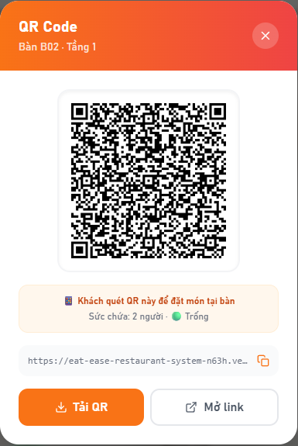 |  |  |  | 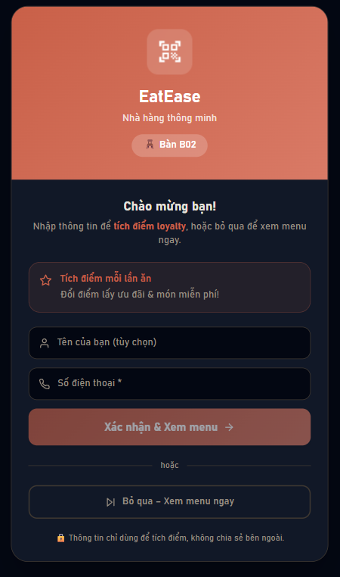
 |  | 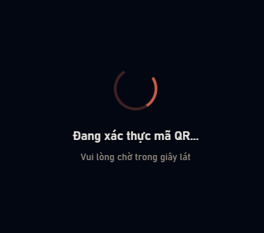
Test Case ID | Mô tả | Hành động | Điều kiện tiên quyết | Kết quả mong đợi | Kết quả thực tế | Kết quả |  |  | Kết quả |  |  | Chú thích
 |  |  |  |  |  | Vòng 1 |  |  | Vòng 2
 |  |  |  |  |  | Trạng thái | Ngày kiểm tra | Người kiểm tra | Trạng thái | Ngày kiểm tra | Người kiểm tra
GUI_SHOW – Trang Xác Thực Mã QR
GUI-QR01 | Màn hình loading khi đang xác thực QR | 1. Người dùng quét mã QR 2. Hệ thống chuyển hướng đến trang xác thực | Người dùng vừa quét mã QR hợp lệ, hệ thống đang xử lý | Hiển thị vòng xoay tải dữ liệu cùng thông báo đang xác thực | Hiển thị vòng xoay tải dữ liệu cùng thông báo đang xác thực | Passed | 2026-04-09 | Nam | Passed | 2026-04-12 | Nam
GUI-QR02 | Màn hình lỗi khi mã QR không hợp lệ | 1. Người dùng quét mã QR sai / hết hạn | Người dùng truy cập trang xác thực mà không có mã QR hợp lệ | Hiển thị biểu tượng lỗi, thông báo mã QR không hợp lệ và nút quay về trang chủ | Hiển thị biểu tượng lỗi, thông báo mã QR không hợp lệ và nút quay về trang chủ | Passed | 2026-04-09 | Nam | Passed | 2026-04-12 | Nam
GUI-QR03 | Nút "Về trang chủ" trên màn hình lỗi QR | 1. Người dùng nhấn nút "Về trang chủ" trên màn hình lỗi | Đang hiển thị màn hình lỗi mã QR | Nút hiển thị rõ ràng, có màu nổi bật, trạng thái: enable | Nút hiển thị rõ ràng, có màu nổi bật, trạng thái: enable | Passed | 2026-04-09 | Nam | Passed | 2026-04-12 | Nam
GUI_SHOW – Trang Check-in Khách
GUI-QR04 | Header trang check-in - Logo & Số bàn | 1. Người dùng quét mã QR hợp lệ 2. Hệ thống chuyển đến trang check-in | Mã QR đã được xác thực thành công, đang ở trang check-in | Hiển thị logo nhà hàng và số bàn tương ứng với mã QR đã quét | Hiển thị logo nhà hàng và số bàn tương ứng với mã QR đã quét | Passed | 2026-04-09 | Nam | Passed | 2026-04-12 | Nam
GUI-QR05 | [Tên của bạn] Textbox | 1. Người dùng truy cập trang check-in | Đang ở trang check-in | Text color: tối (theo giao diện), placeholder hướng dẫn nhập tên, trạng thái: enable | Text color: tối (theo giao diện), placeholder hướng dẫn nhập tên, trạng thái: enable | Passed | 2026-04-09 | Nam | Passed | 2026-04-12 | Nam
GUI-QR06 | [Số điện thoại] Textbox | 1. Người dùng truy cập trang check-in | Đang ở trang check-in | Text color: tối (theo giao diện), placeholder hướng dẫn nhập SĐT, trạng thái: enable | Text color: tối (theo giao diện), placeholder hướng dẫn nhập SĐT, trạng thái: enable | Passed | 2026-04-09 | Nam | Passed | 2026-04-12 | Nam
GUI-QR07 | [Xác nhận & Xem menu] Button - chưa nhập SĐT | 1. Người dùng chưa nhập số điện thoại | Đang ở trang check-in, chưa nhập số điện thoại | Nút bị vô hiệu hoá (mờ), không thể nhấn | Nút bị vô hiệu hoá (mờ), không thể nhấn | Passed | 2026-04-09 | Nam | Passed | 2026-04-12 | Nam
GUI-QR08 | [Xác nhận & Xem menu] Button - đã nhập SĐT | 1. Người dùng nhập số điện thoại hợp lệ | Đã nhập số điện thoại hợp lệ | Nút được kích hoạt, hiển thị màu nổi bật, có thể nhấn | Nút được kích hoạt, hiển thị màu nổi bật, có thể nhấn | Passed | 2026-04-09 | Nam | Passed | 2026-04-12 | Nam
GUI-QR09 | [Bỏ qua - Xem menu ngay] Button | 1. Người dùng truy cập trang check-in | Đang ở trang check-in | Nút hiển thị rõ ràng với chữ "Bỏ qua", trạng thái: enable | Nút hiển thị rõ ràng với chữ "Bỏ qua", trạng thái: enable | Passed | 2026-04-09 | Nam | Passed | 2026-04-12 | Nam
GUI-QR10 | Khung thông tin chương trình tích điểm | 1. Người dùng truy cập trang check-in | Đang ở trang check-in | Hiển thị thông tin giới thiệu chương trình tích điểm loyalty | Hiển thị thông tin giới thiệu chương trình tích điểm loyalty | Passed | 2026-04-09 | Nam | Passed | 2026-04-12 | Nam
GUI-QR11 | Màn hình Loyalty Card dành cho khách cũ | 1. Người dùng quét mã QR 2. Hệ thống nhận diện là khách đã từng check-in | Khách đã từng đến nhà hàng và check-in thành công | Hiển thị thẻ chào mừng kèm số điểm tích lũy, số lần ghé thăm và nút vào menu | Hiển thị thẻ chào mừng kèm số điểm tích lũy, số lần ghé thăm và nút vào menu | Passed | 2026-04-09 | Nam | Passed | 2026-04-12 | Nam
FUNCTION_SHOW – Luồng QR Và Check-in
FUNC-QR01 | Quét QR hợp lệ & bàn chưa có phiên đặt món | 1. Dùng camera điện thoại quét mã QR trên bàn ăn | Bàn đã được tạo trong hệ thống và có mã QR, chưa có đơn hàng nào đang hoạt động | Hệ thống xác thực thành công, hiển thị thông báo khởi tạo phiên mới, chuyển sang trang check-in | Hệ thống xác thực thành công, hiển thị thông báo khởi tạo phiên mới, chuyển sang trang check-in | Passed | 2026-04-09 | Nam | Passed | 2026-04-12 | Nam
FUNC-QR02 | Quét QR hợp lệ & bàn đang có phiên đặt món | 1. Dùng camera quét mã QR của bàn đã có đơn hàng đang xử lý | Bàn đã có đơn hàng đang hoạt động trong hệ thống | Hệ thống xác thực thành công, hiển thị thông báo tham gia phiên hiện tại kèm số món đã gọi, chuyển sang trang check-in | Hệ thống xác thực thành công, hiển thị thông báo tham gia phiên hiện tại kèm số món đã gọi, chuyển sang trang check-in | Passed | 2026-04-09 | Nam | Passed | 2026-04-12 | Nam
FUNC-QR03 | Quét QR với mã đã hết hạn hoặc bị giả mạo | 1. Truy cập trang xác thực với mã token không hợp lệ | Không có điều kiện đặc biệt | Hệ thống hiển thị thông báo lỗi "Mã QR không hợp lệ" và nút quay về trang chủ | Hệ thống hiển thị thông báo lỗi "Mã QR không hợp lệ" và nút quay về trang chủ | Passed | 2026-04-09 | Nam | Passed | 2026-04-12 | Nam
FUNC-QR04 | Truy cập trang xác thực mà không có mã QR | 1. Mở trang xác thực mà không có thông tin mã QR | Không có điều kiện đặc biệt | Hệ thống hiển thị thông báo lỗi yêu cầu quét lại mã QR | Hệ thống hiển thị thông báo lỗi yêu cầu quét lại mã QR | Passed | 2026-04-09 | Nam | Passed | 2026-04-12 | Nam
FUNC-QR05 | Check-in với số điện thoại mới (khách lần đầu) | 1. Nhập tên (tuỳ chọn) và số điện thoại lần đầu sử dụng 2. Nhấn "Xác nhận & Xem menu" | Mã QR đã được xác thực, đang ở trang check-in | Hệ thống thông báo chào mừng và tạo tài khoản tích điểm mới, sau đó chuyển đến trang menu | Hệ thống thông báo chào mừng và tạo tài khoản tích điểm mới, sau đó chuyển đến trang menu | Passed | 2026-04-09 | Nam | Passed | 2026-04-12 | Nam
FUNC-QR06 | Check-in với số điện thoại đã có trong hệ thống (khách cũ) | 1. Nhập số điện thoại đã từng sử dụng 2. Nhấn "Xác nhận & Xem menu" | Khách đã có tài khoản tích điểm trong hệ thống | Hệ thống nhận ra khách cũ, hiển thị thẻ Loyalty Card với điểm tích lũy và số lần ghé thăm | Hệ thống nhận ra khách cũ, hiển thị thẻ Loyalty Card với điểm tích lũy và số lần ghé thăm | Failed | 2026-04-09 | Nam | Failed | 2026-04-12 | Nam
FUNC-QR07 | Nhấn "Xác nhận" khi chưa nhập số điện thoại | 1. Chỉ nhập tên, để trống số điện thoại 2. Nhấn nút xác nhận | Đang ở trang check-in | Hệ thống không cho phép gửi form, hiển thị thông báo yêu cầu nhập số điện thoại hợp lệ | Hệ thống không cho phép gửi form, hiển thị thông báo yêu cầu nhập số điện thoại hợp lệ | Passed | 2026-04-09 | Nam | Passed | 2026-04-12 | Nam
FUNC-QR08 | Check-in với số điện thoại không hợp lệ | 1. Nhập số điện thoại quá ngắn (dưới 9 ký tự) 2. Nhấn "Xác nhận & Xem menu" | Đang ở trang check-in | Hệ thống hiển thị thông báo lỗi yêu cầu nhập số điện thoại hợp lệ, không chuyển trang | Hệ thống hiển thị thông báo lỗi yêu cầu nhập số điện thoại hợp lệ, không chuyển trang | Passed | 2026-04-09 | Nam | Passed | 2026-04-12 | Nam
FUNC-QR09 | Bỏ qua check-in & vào menu với tư cách khách | 1. Nhấn nút "Bỏ qua - Xem menu ngay" | Đang ở trang check-in | Hệ thống ghi nhận phiên dưới dạng khách vãng lai và chuyển thẳng đến trang menu | Hệ thống ghi nhận phiên dưới dạng khách vãng lai và chuyển thẳng đến trang menu | Passed | 2026-04-09 | Nam | Passed | 2026-04-12 | Nam
FUNC-QR10 | Từ màn hình Loyalty Card nhấn "Vào Menu ngay" | 1. Sau khi thẻ Loyalty Card hiển thị 2. Nhấn nút "Vào Menu ngay" | Hệ thống đã nhận diện khách cũ và hiển thị thẻ Loyalty | Hệ thống chuyển hướng đến trang menu thành công | Hệ thống chuyển hướng đến trang menu thành công | Failed | 2026-04-09 | Nam | Failed | 2026-04-12 | Nam
FUNC-QR11 | Nhấn "Về trang chủ" trên màn hình lỗi QR | 1. Đang ở màn hình thông báo lỗi mã QR 2. Nhấn nút "Về trang chủ" | Mã QR không hợp lệ, hệ thống đang hiển thị màn hình lỗi | Hệ thống chuyển người dùng về trang chủ | Hệ thống chuyển người dùng về trang chủ | Passed | 2026-04-09 | Nam | Passed | 2026-04-12 | Nam

Xem menu tại bàn
Project Name | XÂY DỰNG HỆ THỐNG QUẢN LÝ NHÀ HÀNG THEO MÔ HÌNH TƯƠNG TÁC SỐ ĐA KÊNH
Module Code | Xem menu tại bàn
 | Hoàn thành | Lỗi | Chưa kiểm tra | Bị chặn | Tổng số trường hợp thử nghiệm
Round 1 | 18 | 0 | 0 | 0 | 18
Round 2 | 18 | 0 | 0 | 0 | 18
 | 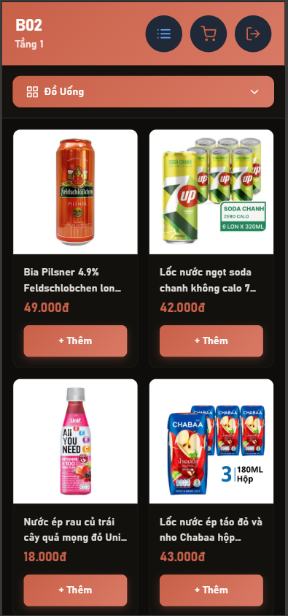 | 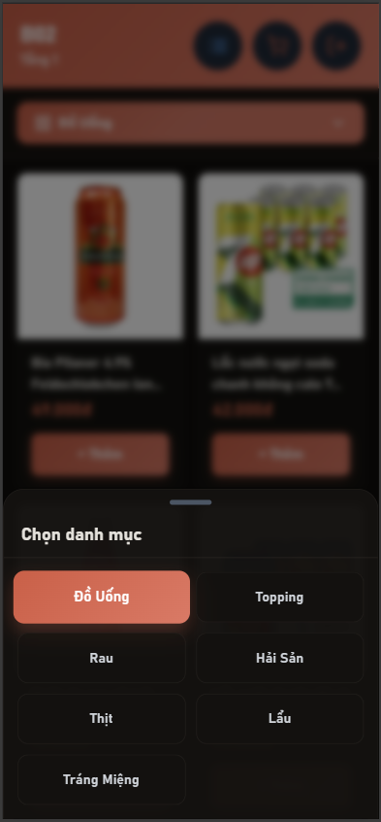

Test Case ID | Mô tả | Hành động | Điều kiện tiên quyết | Kết quả mong đợi | Kết quả thực tế | Kết quả |  |  | Kết quả |  |  | Chú thích
 |  |  |  |  |  | Vòng 1 |  |  | Vòng 2
 |  |  |  |  |  | Trạng thái | Ngày kiểm tra | Người kiểm tra | Trạng thái | Ngày kiểm tra | Người kiểm tra
GUI_SHOW - Xem menu tại bàn
GUI-MENU01 | Kiểm tra hiển thị thông tin bàn khi khách hàng truy cập menu | 1. Khách hàng quét mã QR tại bàn hoặc chọn bàn từ danh sách 2. Hệ thống chuyển hướng đến trang menu 3. Quan sát phần header hiển thị thông tin bàn | Khách hàng đã truy cập vào menu từ QR hoặc chọn bàn Hệ thống đã xác định được thông tin bàn | 1. Hiển thị mã bàn (ví dụ: "VIP-06") 2. Hiển thị vị trí bàn (ví dụ: "Tầng 2") | 1. Hiển thị mã bàn (ví dụ: "VIP-06") 2. Hiển thị vị trí bàn (ví dụ: "Tầng 2") | Passed | 2026-04-09 | Lâm | Passed | 2026-04-12 | Lâm
GUI-MENU02 | Kiểm tra hiển thị thanh danh mục (tabs) để phân loại món ăn | 1. Khách hàng truy cập trang menu 2. Quan sát thanh danh mục nằm phía trên danh sách món 3. Kiểm tra các tab danh mục hiển thị | Menu đã load thành công Có dữ liệu danh mục món ăn trong hệ thống | Hiển thị đầy đủ các tab danh mục (ví dụ: Đồ uống, Topping, Rau, Món chính...) | Hiển thị đầy đủ các tab danh mục (ví dụ: Đồ uống, Topping, Rau, Món chính...) | Passed | 2026-04-09 | Lâm | Passed | 2026-04-12 | Lâm
GUI-MENU03 | Tab danh mục đang được chọn | 1. Khách hàng truy cập trang menu 2. Quan sát tab danh mục mặc định được chọn 3. Nhấn vào tab danh mục khác 4. Quan sát sự thay đổi trạng thái active | Menu đã load thành công Có nhiều danh mục món ăn | 1. Tab đang được chọn có hiệu ứng highlight (màu sắc, border, hoặc background khác biệt) 2. Chỉ có một tab được highlight tại một thời điểm 3. Hiệu ứng chuyển đổi mượt mà | 1. Tab đang được chọn có hiệu ứng highlight (màu sắc, border, hoặc background khác biệt) 2. Chỉ có một tab được highlight tại một thời điểm 3. Hiệu ứng chuyển đổi mượt mà | Passed | 2026-04-09 | Lâm | Passed | 2026-04-12 | Lâm
GUI-MENU04 | Kiểm tra hiển thị thông tin cơ bản của món ăn trong card | 1. Khách hàng truy cập trang menu 2. Quan sát các card sản phẩm trong danh sách 3. Kiểm tra các thông tin hiển thị trên mỗi card | Danh sách sản phẩm đã load từ database Có ít nhất một món ăn trong danh mục | 1. Mỗi card hiển thị ảnh món ăn rõ nét 2. Hiển thị tên món ăn đầy đủ 3. Hiển thị giá món ăn | 1. Mỗi card hiển thị ảnh món ăn rõ nét 2. Hiển thị tên món ăn đầy đủ 3. Hiển thị giá món ăn | Passed | 2026-04-09 | Lâm | Passed | 2026-04-12 | Lâm
GUI-MENU05 | Kiểm tra định dạng hiển thị giá tiền của món ăn | 1. Khách hàng truy cập trang menu 2. Quan sát giá của các món ăn trong danh sách 3. Kiểm tra format hiển thị giá | Dữ liệu giá sản phẩm đã có trong database Món ăn đã được hiển thị trong menu | Giá hiển thị đúng định dạng tiền tệ Việt Nam (ví dụ: 49.000đ hoặc 49,000đ) | Giá hiển thị đúng định dạng tiền tệ Việt Nam (ví dụ: 49.000đ hoặc 49,000đ) | Passed | 2026-04-09 | Lâm | Passed | 2026-04-12 | Lâm
GUI-MENU06 | Kiểm tra hiển thị nút thêm món vào giỏ hàng | 1. Khách hàng truy cập trang menu 2. Quan sát các card sản phẩm 3. Kiểm tra nút "+ Thêm" trên mỗi card | Menu đã hiển thị sản phẩm Món ăn đang ở trạng thái có thể đặt | Nút "+ Thêm" hiển thị rõ ràng trên mỗi card | Nút "+ Thêm" hiển thị rõ ràng trên mỗi card | Passed | 2026-04-09 | Lâm | Passed | 2026-04-12 | Lâm
GUI-MENU07 | Kiểm tra hiển thị icon giỏ hàng và số lượng món đã chọn | 1. Khách hàng truy cập trang menu 2. Thêm ít nhất một món vào giỏ hàng 3. Quan sát góc phải màn hình (hoặc vị trí cố định của icon giỏ hàng) | Đã có ít nhất một sản phẩm trong giỏ hàng Chức năng giỏ hàng đang hoạt động | 1. Hiển thị icon giỏ hàng (cart icon) 2. Hiển thị badge số lượng món trong giỏ 3. Số lượng cập nhật chính xác khi thêm/bớt món | 1. Hiển thị icon giỏ hàng (cart icon) 2. Hiển thị badge số lượng món trong giỏ 3. Số lượng cập nhật chính xác khi thêm/bớt món | Passed | 2026-04-09 | Lâm | Passed | 2026-04-12 | Lâm
GUI-MENU08 | Kiểm tra hiển thị icon để xem danh sách món dạng list | 1. Khách hàng truy cập trang menu 2. Quan sát thanh công cụ hoặc header 3. Kiểm tra icon menu/list | Menu đã load thành công | Hiển thị icon danh sách (list icon) | Hiển thị icon danh sách (list icon) | Passed | 2026-04-09 | Lâm | Passed | 2026-04-12 | Lâm
GUI-MENU09 | Icon đăng xuất | 1. Khách hàng đăng nhập vào hệ thống 2. Truy cập trang menu 3. Quan sát thanh công cụ hoặc menu người dùng | Khách hàng đã đăng nhập vào hệ thống Đang ở trang menu | Hiển thị icon đăng xuất (logout icon) | Hiển thị icon đăng xuất (logout icon) | Passed | 2026-04-09 | Lâm | Passed | 2026-04-12 | Lâm
FUNCTION_SHOW - Xem menu tại bàn
FUN-MENU01 | Kiểm tra chức năng tải danh sách món ăn từ database | 1. Khách hàng truy cập trang menu 2. Hệ thống gửi request lấy dữ liệu món ăn từ database | Hệ thống hoạt động bình thường Có dữ liệu món ăn trong database | 1. Hiển thị loading indicator trong lúc tải dữ liệu 2. Danh sách món ăn được load thành công từ database 3. Hiển thị đầy đủ thông tin món ăn (tên, giá, ảnh) | 1. Hiển thị loading indicator trong lúc tải dữ liệu 2. Danh sách món ăn được load thành công từ database 3. Hiển thị đầy đủ thông tin món ăn (tên, giá, ảnh) | Passed | 2026-04-09 | Lâm | Passed | 2026-04-12 | Lâm
FUN-MENU02 | Kiểm tra chức năng lọc món ăn theo danh mục | 1. Khách hàng truy cập trang menu 2. Quan sát danh sách món ở danh mục mặc định 3. Nhấn vào tab danh mục khác (ví dụ: "Topping") | Danh sách danh mục đã được load Có món ăn thuộc nhiều danh mục khác nhau | 1. Danh sách món ăn được lọc theo danh mục đã chọn 2. Chỉ hiển thị món thuộc danh mục được chọn | 1. Danh sách món ăn được lọc theo danh mục đã chọn 2. Chỉ hiển thị món thuộc danh mục được chọn | Passed | 2026-04-09 | Lâm | Passed | 2026-04-12 | Lâm
FUN-MENU03 | Kiểm tra chức năng thêm món ăn vào giỏ hàng | 1. Khách hàng truy cập trang menu 2. Chọn một món ăn trong danh sách 3. Nhấn nút "+ Thêm" | Menu đã hiển thị danh sách món Có ít nhất một món trong danh sách | Món được thêm vào giỏ hàng thành công | Món được thêm vào giỏ hàng thành công | Passed | 2026-04-09 | Lâm | Passed | 2026-04-12 | Lâm
FUN-MENU04 | Kiểm tra cập nhật số lượng khi thêm cùng món nhiều lần | 1. Khách hàng truy cập trang menu 2. Chọn một món ăn 3. Nhấn nút "+ Thêm" nhiều lần liên tiếp | Menu đã hiển thị Có thể thêm món vào giỏ | 1. Số lượng món trong giỏ tăng đúng sau mỗi lần nhấn 2. Badge trên icon giỏ hàng cập nhật chính xác | 1. Số lượng món trong giỏ tăng đúng sau mỗi lần nhấn 2. Badge trên icon giỏ hàng cập nhật chính xác | Passed | 2026-04-09 | Lâm | Passed | 2026-04-12 | Lâm
FUN-MENU05 | Kiểm tra chức năng mở và xem chi tiết giỏ hàng | 1. Khách hàng thêm ít nhất một món vào giỏ hàng 2. Nhấn vào icon giỏ hàng | Menu đã có ít nhất một món được thêm vào giỏ | 1. Hiển thị danh sách món đã chọn 2. Hiển thị số lượng và giá của từng món 3. Hiển thị tổng tiền chính xác | 1. Hiển thị danh sách món đã chọn 2. Hiển thị số lượng và giá của từng món 3. Hiển thị tổng tiền chính xác | Passed | 2026-04-09 | Lâm | Passed | 2026-04-12 | Lâm
FUN-MENU06 | Kiểm tra tính chính xác của giá món hiển thị so với database | 1. Khách hàng truy cập trang menu 2. Quan sát giá của các món ăn 3. So sánh với dữ liệu giá trong database | Dữ liệu giá món đã được lưu trong database | Giá hiển thị khớp 100% với dữ liệu trong database | Giá hiển thị khớp 100% với dữ liệu trong database | Passed | 2026-04-09 | Lâm | Passed | 2026-04-12 | Lâm
FUN-MENU07 | Scroll danh sách món ăn | 1. Khách hàng truy cập trang menu có nhiều món 2. Kéo xuống (scroll down) để xem thêm món | Danh sách món đủ dài để có thể scroll Có nhiều món ăn trong database | Load thêm món khi scroll đến cuối (nếu có pagination/lazy loading) | Load thêm món khi scroll đến cuối (nếu có pagination/lazy loading) | Passed | 2026-04-09 | Lâm | Passed | 2026-04-12 | Lâm
FUN-MENU08 | Kiểm tra chức năng thêm nhiều món khác nhau vào giỏ hàng | 1. Khách hàng truy cập trang menu 2. Chọn món thứ nhất và nhấn "+ Thêm" 3. Chọn món thứ hai (khác món thứ nhất) và nhấn "+ Thêm" | Menu đã hiển thị Có nhiều món khác nhau trong danh sách | 1. Tất cả các món được thêm vào giỏ hàng 2. Giỏ hàng lưu đủ tất cả các món đã chọn 3. Mỗi món hiển thị đúng thông tin (tên, giá, số lượng) 4. Tổng tiền được tính chính xác | 1. Tất cả các món được thêm vào giỏ hàng 2. Giỏ hàng lưu đủ tất cả các món đã chọn 3. Mỗi món hiển thị đúng thông tin (tên, giá, số lượng) 4. Tổng tiền được tính chính xác | Passed | 2026-04-09 | Lâm | Passed | 2026-04-12 | Lâm
FUN-MENU09 | Kiểm tra chức năng load menu dựa trên thông tin bàn từ QR code | 1. Khách hàng quét mã QR tại bàn cụ thể (ví dụ: VIP-06) 2. Hệ thống xác định thông tin bàn từ QR 3. Chuyển hướng đến trang menu 4. Quan sát thông tin bàn hiển thị | QR code bàn hợp lệ và đã được tạo trong hệ thống Hệ thống hỗ trợ load menu theo bàn Bàn tồn tại trong database | 1. Hệ thống xác định đúng bàn từ QR code 2. Hiển thị đúng thông tin bàn (mã bàn, vị trí) 3. Menu được load thành công cho bàn đó 4. Session gọi món được liên kết với bàn chính xác | 1. Hệ thống xác định đúng bàn từ QR code 2. Hiển thị đúng thông tin bàn (mã bàn, vị trí) 3. Menu được load thành công cho bàn đó 4. Session gọi món được liên kết với bàn chính xác | Passed | 2026-04-09 | Lâm | Passed | 2026-04-12 | Lâm

Gọi món tại bàn
Project Name | XÂY DỰNG HỆ THỐNG QUẢN LÝ NHÀ HÀNG THEO MÔ HÌNH TƯƠNG TÁC SỐ ĐA KÊNH
Module Code | Gọi món tại bàn
 | Hoàn thành | Lỗi | Chưa kiểm tra | Bị chặn | Tổng số trường hợp thử nghiệm
Round 1 | 18 | 0 | 0 | 0 | 18
Round 2 | 18 | 0 | 0 | 0 | 18
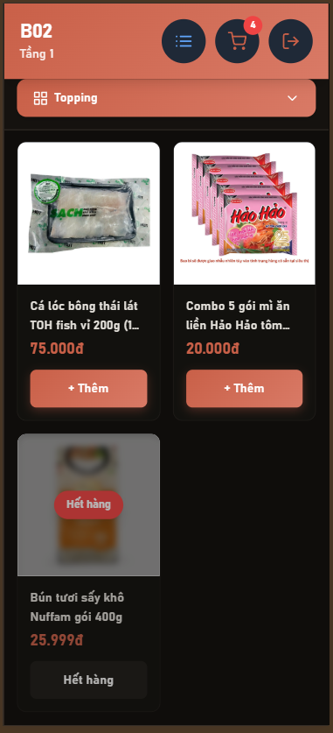 |  | 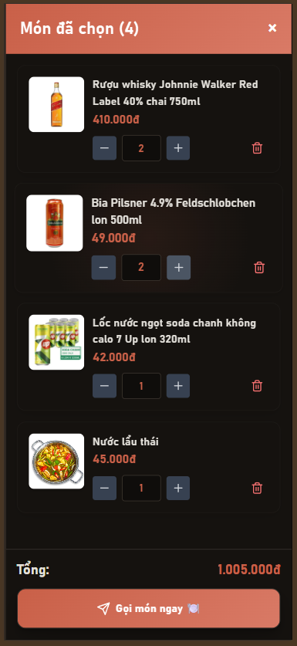

Test Case ID | Mô tả | Hành động | Điều kiện tiên quyết | Kết quả mong đợi | Kết quả thực tế | Kết quả |  |  | Kết quả |  |  | Chú thích
 |  |  |  |  |  | Vòng 1 |  |  | Vòng 2
 |  |  |  |  |  | Trạng thái | Ngày kiểm tra | Người kiểm tra | Trạng thái | Ngày kiểm tra | Người kiểm tra
GUI_SHOW - Trang Menu Gọi Món
GUI-GM01 | Thẻ món ăn - hiển thị đầy đủ thông tin | 1. Người dùng truy cập trang menu | Khách đã vào trang menu, có ít nhất một món trong hệ thống | Mỗi thẻ món hiển thị ảnh, tên, giá và nút "Thêm" | Mỗi thẻ món hiển thị ảnh, tên, giá và nút "Thêm" | Passed | 2026-04-10 | Nam | Passed | 2026-04-12 | Nam
GUI-GM02 | Thẻ món ăn - món hết hàng | 1. Người dùng truy cập trang menu | Có ít nhất một món ăn ở trạng thái hết hàng trong hệ thống | Món hết hàng hiển thị nhãn "Hết hàng" phủ lên ảnh, nút "Thêm" bị vô hiệu hoá | Món hết hàng hiển thị nhãn "Hết hàng" phủ lên ảnh, nút "Thêm" bị vô hiệu hoá | Passed | 2026-04-10 | Nam | Passed | 2026-04-12 | Nam
GUI-GM03 | Nút [Giỏ hàng] trên thanh tiêu đề | 1. Người dùng truy cập trang menu | Đang ở trang menu | Nút giỏ hàng hiển thị trên thanh tiêu đề, trạng thái: enable | Nút giỏ hàng hiển thị trên thanh tiêu đề, trạng thái: enable | Passed | 2026-04-10 | Nam | Passed | 2026-04-12 | Nam
GUI-GM04 | Badge số lượng trên nút giỏ hàng | 1. Người dùng thêm ít nhất một món vào giỏ | Đã thêm ít nhất một món vào giỏ | Hiển thị số lượng món đang chọn trên biểu tượng giỏ hàng | Hiển thị số lượng món đang chọn trên biểu tượng giỏ hàng | Passed | 2026-04-10 | Nam | Passed | 2026-04-12 | Nam
GUI-GM05 | Giỏ hàng rỗng | 1. Người dùng mở giỏ hàng khi chưa thêm món nào | Chưa thêm món nào vào giỏ, mở giỏ hàng | Hiển thị thông báo "Chưa chọn món nào" | Hiển thị thông báo "Chưa chọn món nào" | Passed | 2026-04-10 | Nam | Passed | 2026-04-12 | Nam
GUI-GM06 | Panel giỏ hàng (danh sách món) | 1. Người dùng thêm món vào giỏ 2. Mở giỏ hàng | Đã thêm ít nhất một món, mở giỏ hàng | Hiển thị danh sách món đã chọn với ảnh, tên, giá, số lượng và nút xoá | Hiển thị danh sách món đã chọn với ảnh, tên, giá, số lượng và nút xoá | Passed | 2026-04-10 | Nam | Passed | 2026-04-12 | Nam
GUI-GM07 | Panel giỏ hàng (tổng tiền) | 1. Người dùng thay đổi số lượng món trong giỏ hàng | Đang mở giỏ hàng, có ít nhất một món | Hiển thị tổng tiền của các món đã chọn, được cập nhật khi thay đổi số lượng | Hiển thị tổng tiền của các món đã chọn, được cập nhật khi thay đổi số lượng | Passed | 2026-04-10 | Nam | Passed | 2026-04-12 | Nam
FUNCTION_SHOW - Chức Năng Gọi Món
FUNC-GM01 | Thêm món còn hàng vào giỏ | 1. Chọn một món ăn còn khả dụng trong menu 2. Nhấn nút "Thêm" | Khách đã vào trang menu qua QR, món cần thêm đang ở trạng thái có sẵn | Hệ thống hiển thị thông báo "Đã thêm [tên món] vào giỏ hàng", số lượng trên biểu tượng giỏ tăng lên 1 | Hệ thống hiển thị thông báo "Đã thêm [tên món] vào giỏ hàng", số lượng trên biểu tượng giỏ tăng lên 1 | Passed | 2026-04-10 | Nam | Passed | 2026-04-12 | Nam
FUNC-GM02 | Thêm món đã có trong giỏ hàng | 1. Nhấn "Thêm" đối với một món ăn đã có trong giỏ hàng | Món ăn đã tồn tại trong giỏ hàng | Hệ thống cộng dồn số lượng thay vì tạo dòng mới, tổng tiền được cập nhật tương ứng | Hệ thống cộng dồn số lượng thay vì tạo dòng mới, tổng tiền được cập nhật tương ứng | Passed | 2026-04-10 | Nam | Passed | 2026-04-12 | Nam
FUNC-GM03 | Thêm món hết hàng vào giỏ | 1. Nhấn nút "Thêm" trên thẻ món đang hiển thị "Hết hàng" | Có ít nhất một món ở trạng thái hết hàng trong menu | Nút "Thêm" bị vô hiệu hoá, hệ thống không cho phép thêm món, hiển thị thông báo món không khả dụng | Nút "Thêm" bị vô hiệu hoá, hệ thống không cho phép thêm món, hiển thị thông báo món không khả dụng | Passed | 2026-04-10 | Nam | Passed | 2026-04-12 | Nam
FUNC-GM04 | Vượt quá số lượng tồn kho khi nhấn nút "+" | 1. Thêm một món có giới hạn tồn kho vào giỏ 2. Nhấn "+" liên tục cho đến khi vượt số lượng tồn kho | Món ăn có tồn kho giới hạn đã được thêm vào giỏ | Hệ thống hiển thị thông báo "Chỉ còn [X] suất [tên món]", số lượng không tăng thêm | Hệ thống hiển thị thông báo "Chỉ còn [X] suất [tên món]", số lượng không tăng thêm | Passed | 2026-04-10 | Nam | Passed | 2026-04-12 | Nam
FUNC-GM05 | Nhập trực tiếp số lượng vượt tồn kho | 1. Mở giỏ hàng 2. Nhập số lượng lớn hơn tồn kho vào ô nhập liệu 3. Nhấn ra ngoài ô nhập liệu | Món ăn có tồn kho giới hạn đã có trong giỏ | Hệ thống hiển thị thông báo vượt số lượng, ô nhập liệu trả về giá trị hợp lệ trước đó | Hệ thống hiển thị thông báo vượt số lượng, ô nhập liệu trả về giá trị hợp lệ trước đó | Passed | 2026-04-10 | Nam | Passed | 2026-04-12 | Nam
...

Xem danh sách món đã gọi
Project Name | XÂY DỰNG HỆ THỐNG QUẢN LÝ NHÀ HÀNG THEO MÔ HÌNH TƯƠNG TÁC SỐ ĐA KÊNH
Module Code | Xem danh sách món đã gọi
 | Hoàn thành | Lỗi | Chưa kiểm tra | Bị chặn | Tổng số trường hợp thử nghiệm
Round 1 | 18 | 0 | 0 | 0 | 18
Round 2 | 18 | 0 | 0 | 0 | 18

 | 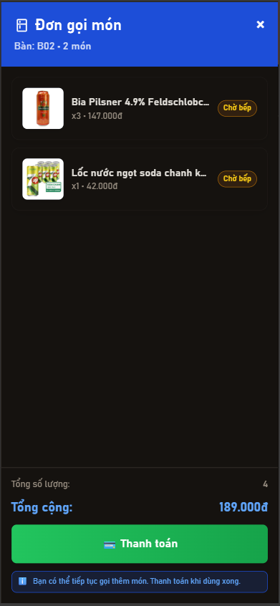
Test Case ID | Mô tả | Hành động | Điều kiện tiên quyết | Kết quả mong đợi | Kết quả thực tế | Kết quả
 |  |  |  |  |  | Vòng 1
 |  |  |  |  |  | Trạng thái | Ngày kiểm tra
GUI_SHOW - Xem danh sách món đã gọi
GUI-CART01 | Tiêu đề "Món đã chọn" | 1. Khách hàng thêm ít nhất một món vào giỏ hàng 2. Nhấn vào icon giỏ hàng để mở popup/modal | Khách hàng đã thêm món vào giỏ hàng | 1. Hiển thị tiêu đề "Món đã chọn" hoặc "Giỏ hàng" 2. Hiển thị số lượng món trong ngoặc (ví dụ: "Món đã chọn (3)") 3. Số lượng cập nhật chính xác theo tổng số món trong giỏ | 1. Hiển thị tiêu đề "Món đã chọn" hoặc "Giỏ hàng" 2. Hiển thị số lượng món trong ngoặc (ví dụ: "Món đã chọn (3)") 3. Số lượng cập nhật chính xác theo tổng số món trong giỏ | Passed | 2026-04-10
GUI-CART02 | Danh sách món trong giỏ | Khách hàng thêm nhiều món khác nhau vào giỏ hàng | Đã thêm ít nhất một món vào giỏ hàng | 1. Hiển thị danh sách đầy đủ các món đã thêm 2. Các món được sắp xếp theo thứ tự thêm vào | 1. Hiển thị danh sách đầy đủ các món đã thêm 2. Các món được sắp xếp theo thứ tự thêm vào | Passed | 2026-04-10
GUI-CART03 | Thông tin chi tiết món | 1. Khách hàng thêm món vào giỏ hàng 2. Mở giỏ hàng | Đã thêm món vào giỏ hàng | 1. Hiển thị ảnh món ăn rõ nét 2. Hiển thị tên món ăn đầy đủ 3. Hiển thị giá món ăn đúng định dạng | 1. Hiển thị ảnh món ăn rõ nét 2. Hiển thị tên món ăn đầy đủ 3. Hiển thị giá món ăn đúng định dạng | Passed | 2026-04-10
GUI-CART04 | Nút tăng/giảm số lượng | 1. Khách hàng thêm món vào giỏ hàng 2. Mở giỏ hàng | Đã thêm món vào giỏ hàng | 1. Hiển thị nút "+" (tăng số lượng) 2. Hiển thị nút "-" (giảm số lượng) | 1. Hiển thị nút "+" (tăng số lượng) 2. Hiển thị nút "-" (giảm số lượng) | Passed | 2026-04-10
GUI-CART05 | Hiển thị số lượng | 1. Khách hàng thêm món vào giỏ hàng 2. Mở giỏ hàng | Đã thêm món vào giỏ hàng | 1. Số lượng hiển thị chính xác cho từng món 2. Số lượng nằm giữa nút "+" và "-" | 1. Số lượng hiển thị chính xác cho từng món 2. Số lượng nằm giữa nút "+" và "-" | Passed | 2026-04-10
GUI-CART06 | Icon xóa | 1. Khách hàng thêm món vào giỏ hàng 2. Mở giỏ hàng | Đã thêm món vào giỏ hàng | Hiển thị icon delete/trash/remove trên mỗi món | Hiển thị icon delete/trash/remove trên mỗi món | Passed | 2026-04-10
...

Chuyển đơn hàng tới bếp
Project Name | XÂY DỰNG HỆ THỐNG QUẢN LÝ NHÀ HÀNG THEO MÔ HÌNH TƯƠNG TÁC SỐ ĐA KÊNH
Module Code | Chuyển đơn hàng tới bếp
 | Hoàn thành | Lỗi | Chưa kiểm tra | Bị chặn | Tổng số trường hợp thử nghiệm
Round 1 | 4 | 0 | 0 | 0 | 4
Round 2 | 4 | 0 | 0 | 0 | 4

 |  | 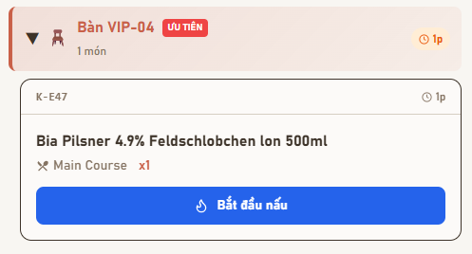
Test Case ID | Mô tả | Hành động | Điều kiện tiên quyết | Kết quả mong đợi | Kết quả thực tế | Kết quả
 |  |  |  |  |  | Vòng 1
 |  |  |  |  |  | Trạng thái | Ngày kiểm tra | Người kiểm tra
FUNCTION_SHOW - Chuyển đơn hàng tới bếp
FUNC-CDHTB01 | Xác nhận và gửi đơn hàng đến bếp | 1. Khách hàng thêm món ăn vào giỏ hàng 2. Nhấn nút "Gọi món ngay" để xác nhận đơn hàng 3. Hệ thống xử lý và tự động gửi đơn đến bếp 4. Quan sát thông báo phản hồi | Khách hàng đã chọn ít nhất một món ăn Đơn hàng đã được khởi tạo | 1. Hệ thống hiển thị thông báo "Đã gọi món thành công" hoặc "Đơn của bạn đã được xử lý" 2. Đơn hàng được gửi đến dashboard bếp tự động | 1. Hệ thống hiển thị thông báo "Đã gọi món thành công" hoặc "Đơn của bạn đã được xử lý" 2. Đơn hàng được gửi đến dashboard bếp tự động | Passed | 2026-04-10 | Khiêm
FUNC-CDHTB02 | Hiển thị đơn hàng tại dashboard bếp | 1. Khách hàng xác nhận đơn gọi món 2. Hệ thống gửi đơn đến bếp 3. Chef đăng nhập vào dashboard bếp 4. Kiểm tra danh sách món cần nấu | Đơn hàng đã được xác nhận và gửi đến bếp Chef đã đăng nhập vào hệ thống | 1. Đơn hàng hiển thị trong danh sách món cần chế biến 2. Hiển thị đầy đủ thông tin: Tên món, Số lượng, Số bàn, Trạng thái món (Pending/Chờ bếp) 3. Danh sách được sắp xếp theo thứ tự thời gian 4. Chef có thể xem và bắt đầu xử lý đơn | 1. Đơn hàng hiển thị trong danh sách món cần chế biến 2. Hiển thị đầy đủ thông tin: Tên món, Số lượng, Số bàn, Trạng thái món (Pending/Chờ bếp) 3. Danh sách được sắp xếp theo thứ tự thời gian 4. Chef có thể xem và bắt đầu xử lý đơn | Passed | 2026-04-10 | Khiêm
FUNC-CDHTB03 | Kiểm tra đơn hàng hợp lệ | 1. Hệ thống nhận yêu cầu gửi đơn hàng đến bếp 2. Kiểm tra tính hợp lệ của đơn hàng 3. Xử lý theo kết quả kiểm tra | Có yêu cầu gửi đơn hàng đến bếp | 1. Nếu đơn hàng không tồn tại: Hiển thị "Không tìm thấy đơn hàng" 2. Nếu đơn hàng hợp lệ: Tiếp tục xử lý và gửi đến bếp 3. Đơn hàng phải có ít nhất một món 4. Thông tin bàn phải hợp lệ | 1. Nếu đơn hàng không tồn tại: Hiển thị "Không tìm thấy đơn hàng" 2. Nếu đơn hàng hợp lệ: Tiếp tục xử lý và gửi đến bếp 3. Đơn hàng phải có ít nhất một món 4. Thông tin bàn phải hợp lệ | Passed | 2026-04-10 | Khiêm
FUNC-CDHTB04 | Cập nhật trạng thái đơn hàng | 1. Khách hàng xác nhận đơn hàng 2. Hệ thống gửi đơn đến bếp 3. Kiểm tra trạng thái đơn hàng trong database 4. Kiểm tra trạng thái hiển thị tại cả phía khách và phía bếp | Đơn hàng đã được xác nhận | 1. Trạng thái đơn hàng chuyển từ "Đang tạo" sang "Đã gửi đến bếp" 2. Trạng thái món ăn chuyển thành "Pending" hoặc "Chờ bếp" 3. Trạng thái được lưu chính xác trong database 4. Trạng thái hiển thị đồng bộ giữa phía khách và phía bếp | 1. Trạng thái đơn hàng chuyển từ "Đang tạo" sang "Đã gửi đến bếp" 2. Trạng thái món ăn chuyển thành "Pending" hoặc "Chờ bếp" 3. Trạng thái được lưu chính xác trong database 4. Trạng thái hiển thị đồng bộ giữa phía khách và phía bếp | Passed | 2026-04-10 | Khiêm

Xem danh sách món cần nấu
Project Name | XÂY DỰNG HỆ THỐNG QUẢN LÝ NHÀ HÀNG THEO MÔ HÌNH TƯƠNG TÁC SỐ ĐA KÊNH
Module Code | Xem danh sách món cần nấu
 | Hoàn thành | Lỗi | Chưa kiểm tra | Bị chặn | Tổng số trường hợp thử nghiệm
Round 1 | 6 | 0 | 0 | 0 | 6
Round 2 | 6 | 0 | 0 | 0 | 6

 | 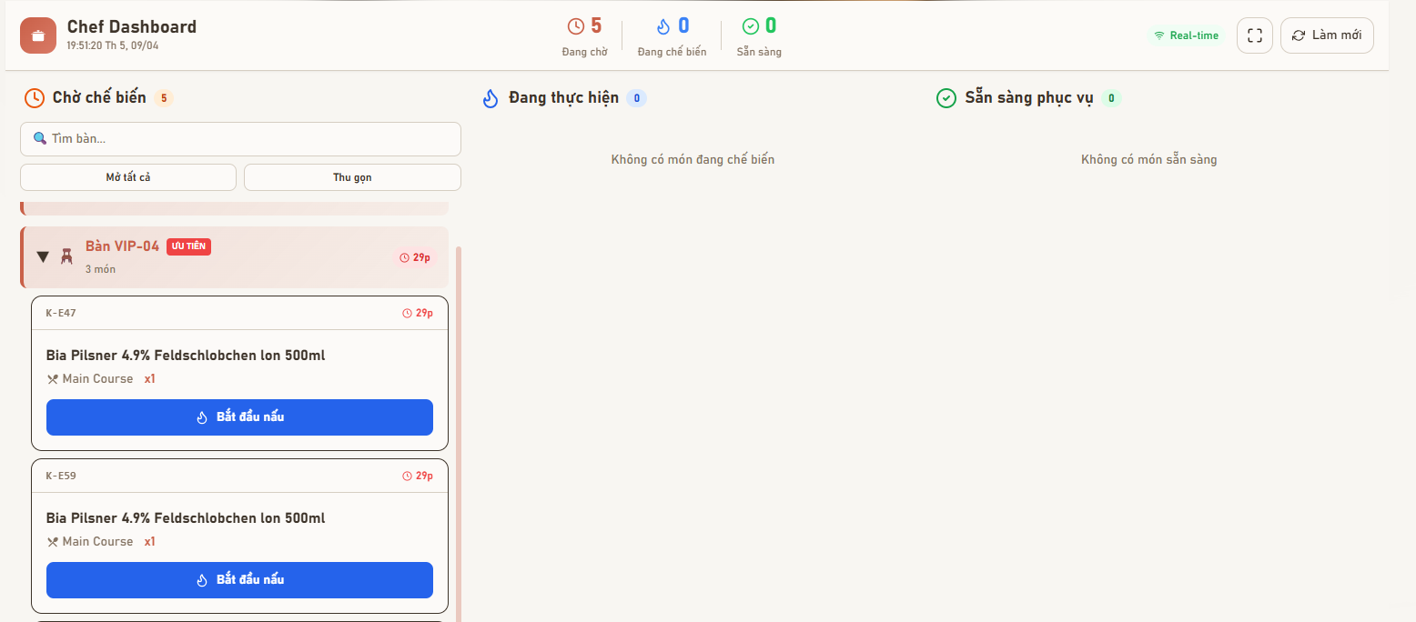
Test Case ID | Mô tả | Hành động | Điều kiện tiên quyết | Kết quả mong đợi | Kết quả thực tế | Kết quả
 |  |  |  |  |  | Vòng 1
 |  |  |  |  |  | Trạng thái | Ngày kiểm tra
GUI_SHOW - Xem danh sách món cần nấu
GUI-XDSMCN01 | Thanh trạng thái tổng quát (Header) | 1. Chef đăng nhập vào hệ thống 2. Truy cập dashboard bếp 3. Quan sát phần header/thanh trạng thái ở đầu trang 4. Kiểm tra các chỉ số thống kê hiển thị | Chef đã đăng nhập vào hệ thống Dashboard bếp đang hoạt động Có dữ liệu đơn hàng trong hệ thống | 1. Hiển thị đủ 4 chỉ số thống kê 2. Mỗi chỉ số có màu sắc phân biệt rõ ràng 3. Số liệu cập nhật chính xác theo thời gian thực | 1. Hiển thị đủ 4 chỉ số thống kê 2. Mỗi chỉ số có màu sắc phân biệt rõ ràng 3. Số liệu cập nhật chính xác theo thời gian thực | Passed | 2026-04-10
GUI-XDSMCN02 | Cột "Chờ chế biến" | 1. Chef truy cập dashboard bếp 2. Quan sát cột đầu tiên bên trái (Chờ chế biến) 3. Kiểm tra các thành phần hiển thị trong cột | Chef đã đăng nhập Có món ăn ở trạng thái "Pending" hoặc "Chờ chế biến" | 1. Hiển thị icon đồng hồ (clock icon) ở tiêu đề cột 2. Hiển thị tiêu đề "Chờ chế biến" hoặc "Pending" 3. Hiển thị số lượng đơn đang chờ (ví dụ: "5 món") 4. Danh sách món được sắp xếp theo thứ tự ưu tiên (thời gian chờ lâu nhất ở trên) | 1. Hiển thị icon đồng hồ (clock icon) ở tiêu đề cột 2. Hiển thị tiêu đề "Chờ chế biến" hoặc "Pending" 3. Hiển thị số lượng đơn đang chờ (ví dụ: "5 món") 4. Danh sách món được sắp xếp theo thứ tự ưu tiên (thời gian chờ lâu nhất ở trên) | Passed | 2026-04-10
GUI-XDSMCN03 | Cột "Đang thực hiện" | 1. Chef truy cập dashboard bếp 2. Quan sát cột giữa (Đang thực hiện) 3. Kiểm tra các thành phần hiển thị trong cột | Chef đã đăng nhập Có món ăn ở trạng thái "Preparing" hoặc "Đang chế biến" | 1. Hiển thị icon ngọn lửa (fire/flame icon) ở tiêu đề cột 2. Hiển thị tiêu đề "Đang thực hiện" hoặc "Preparing" 3. Hiển thị số lượng món đang nấu (ví dụ: "3 món") 4. Danh sách món hiển thị với thông tin chi tiết | 1. Hiển thị icon ngọn lửa (fire/flame icon) ở tiêu đề cột 2. Hiển thị tiêu đề "Đang thực hiện" hoặc "Preparing" 3. Hiển thị số lượng món đang nấu (ví dụ: "3 món") 4. Danh sách món hiển thị với thông tin chi tiết | Passed | 2026-04-10
GUI-XDSMCN04 | Cột "Sẵn sàng phục vụ" | 1. Chef truy cập dashboard bếp 2. Quan sát cột bên phải (Sẵn sàng phục vụ) 3. Kiểm tra các thành phần hiển thị trong cột | Chef đã đăng nhập Có món ăn ở trạng thái "Ready" hoặc "Sẵn sàng" | 1. Hiển thị icon tích xanh (check/checkmark icon) ở tiêu đề cột 2. Hiển thị tiêu đề "Sẵn sàng phục vụ" hoặc "Ready" 3. Hiển thị số lượng món đã xong (ví dụ: "2 món") 4. Danh sách món sẵn sàng để Waiter lấy | 1. Hiển thị icon tích xanh (check/checkmark icon) ở tiêu đề cột 2. Hiển thị tiêu đề "Sẵn sàng phục vụ" hoặc "Ready" 3. Hiển thị số lượng món đã xong (ví dụ: "2 món") 4. Danh sách món sẵn sàng để Waiter lấy | Passed | 2026-04-10
GUI-XDSMCN05 | Thẻ bàn (Table Card) | 1. Chef truy cập dashboard bếp 2. Quan sát các card món trong từng cột 3. Kiểm tra thông tin bàn hiển thị trên mỗi card | Chef đã đăng nhập Có đơn hàng từ nhiều bàn khác nhau Có món đang chờ chế biến | 1. Hiển thị tên bàn rõ ràng (ví dụ: "Bàn B02", "VIP-06") 2. Hiển thị số lượng món của bàn (ví dụ: "3 món") 3. Hiển thị thời gian chờ của món lâu nhất trong bàn (ví dụ: "15 phút") | 1. Hiển thị tên bàn rõ ràng (ví dụ: "Bàn B02", "VIP-06") 2. Hiển thị số lượng món của bàn (ví dụ: "3 món") 3. Hiển thị thời gian chờ của món lâu nhất trong bàn (ví dụ: "15 phút") | Passed | 2026-04-10
GUI-XDSMCN06 | Thẻ món ăn chi tiết | 1. Chef truy cập dashboard bếp 2. Quan sát các card món ăn trong danh sách 3. Kiểm tra thông tin chi tiết hiển thị trên mỗi card món | Chef đã đăng nhập Có món ăn trong danh sách cần chế biến Món ăn có đầy đủ thông tin | 1. Hiển thị mã món (ví dụ: "K-E59", "FOOD-001") 2. Hiển thị tên món đầy đủ 3. Hiển thị phân loại/danh mục món (ví dụ: "Món chính", "Đồ uống") 4. Hiển thị số lượng với format rõ ràng (ví dụ: "x1", "x2", "x3") 5. Hiển thị thời gian chờ (ví dụ: "10 phút", "5m") | 1. Hiển thị mã món (ví dụ: "K-E59", "FOOD-001") 2. Hiển thị tên món đầy đủ 3. Hiển thị phân loại/danh mục món (ví dụ: "Món chính", "Đồ uống") 4. Hiển thị số lượng với format rõ ràng (ví dụ: "x1", "x2", "x3") 5. Hiển thị thời gian chờ (ví dụ: "10 phút", "5m") | Passed | 2026-04-10

Cập nhật trạng thái món ăn
Project Name | XÂY DỰNG HỆ THỐNG QUẢN LÝ NHÀ HÀNG THEO MÔ HÌNH TƯƠNG TÁC SỐ ĐA KÊNH
Module Code | Cập nhật trạng thái món ăn
 | Hoàn thành | Lỗi | Chưa kiểm tra | Bị chặn | Tổng số trường hợp thử nghiệm
Round 1 | 10 | 2 | 0 | 0 | 12
Round 2 | 12 | 0 | 0 | 0 | 12
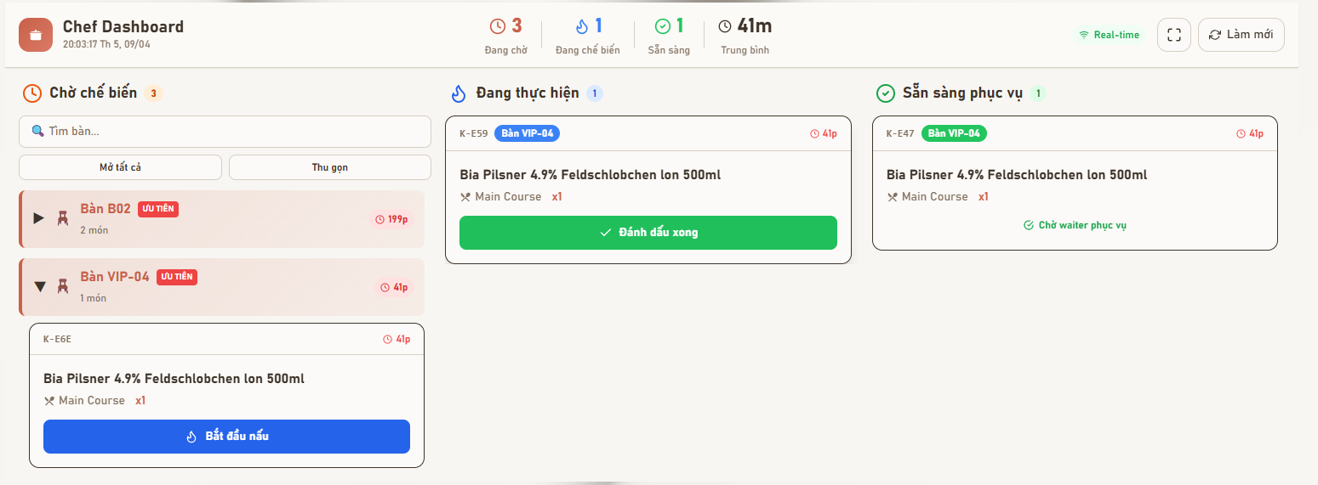
 |  |  |  |  |  |  | 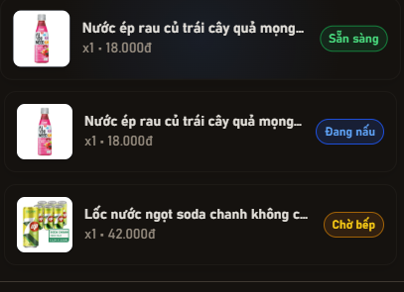
Test Case ID | Mô tả | Hành động | Điều kiện tiên quyết | Kết quả mong đợi | Kết quả thực tế | Kết quả |  |  | Kết quả |  |  | Chú thích
 |  |  |  |  |  | Vòng 1 |  |  | Vòng 2
 |  |  |  |  |  | Trạng thái | Ngày kiểm tra | Người kiểm tra | Trạng thái | Ngày kiểm tra | Người kiểm tra
FUNCTION_SHOW - Cập nhật trạng thái món ăn
FUNC-CNTTMN01 | Tìm kiếm bàn | 1. Chef truy cập dashboard bếp 2. Quan sát danh sách bàn đang chờ chế biến 3. Nhập tên hoặc mã bàn vào ô tìm kiếm | Chef đã đăng nhập Có danh sách bàn đang chờ chế biến | 1. Chỉ hiển thị các thẻ bàn có tên chứa từ khóa tìm kiếm 2. Các bàn khác bị ẩn đi | 1. Chỉ hiển thị các thẻ bàn có tên chứa từ khóa tìm kiếm 2. Các bàn khác bị ẩn đi | Passed | 2026-04-11 | Khiêm | Passed | 2026-04-12 | Khiêm
FUNC-CNTTMN02 | Mở rộng/Thu gọn danh sách bàn | 1. Chef truy cập dashboard bếp 2. Quan sát cột "Chờ chế biến" có nhiều bàn 3. Nhấn nút "Mở tất cả" 4. Quan sát danh sách món của các bàn 5. Nhấn nút "Thu gọn" | Chef đã đăng nhập Cột "Chờ chế biến" có nhiều bàn Mỗi bàn có ít nhất một món | 1. Khi nhấn "Mở tất cả": Hiển thị chi tiết các món ăn bên trong mỗi thẻ bàn 2. Khi nhấn "Thu gọn": Ẩn chi tiết món, chỉ hiển thị tên bàn và số lượng món | 1. Khi nhấn "Mở tất cả": Hiển thị chi tiết các món ăn bên trong mỗi thẻ bàn 2. Khi nhấn "Thu gọn": Ẩn chi tiết món, chỉ hiển thị tên bàn và số lượng món | Failed | 2026-04-11 | Khiêm | Passed | 2026-04-12 | Khiêm
FUNC-CNTTMN03 | Chuyển món từ trạng thái "Chờ" sang "Đang nấu" | 1. Chef truy cập dashboard bếp 2. Quan sát cột "Chờ chế biến" 3. Chọn một món ăn đang ở trạng thái "Chờ chế biến" 4. Nhấn nút "Bắt đầu nấu" | Chef đã đăng nhập Món ăn đang ở trạng thái "Chờ chế biến" | 1. Món ăn biến mất khỏi cột "Chờ chế biến" 2. Món ăn xuất hiện tại cột "Đang thực hiện" 3. Trạng thái món được cập nhật trong database 4. Số lượng thống kê ở header được cập nhật 5. Trạng thái đồng bộ sang phía khách hàng | 1. Món ăn biến mất khỏi cột "Chờ chế biến" 2. Món ăn xuất hiện tại cột "Đang thực hiện" 3. Trạng thái món được cập nhật trong database 4. Số lượng thống kê ở header được cập nhật 5. Trạng thái đồng bộ sang phía khách hàng | Passed | 2026-04-11 | Khiêm | Passed | 2026-04-12 | Khiêm
FUNC-CNTTMN04 | Chuyển món từ "Đang nấu" sang "Sẵn sàng" | 1. Chef truy cập dashboard bếp 2. Quan sát cột "Đang thực hiện" 3. Chọn một món đang ở trạng thái "Đang thực hiện" 4. Nhấn nút "Đánh dấu xong" | Chef đã đăng nhập Món ăn đang ở trạng thái "Đang thực hiện" Món đã được nấu xong | 1. Món ăn chuyển sang cột "Sẵn sàng phục vụ" 2. Trạng thái đổi thành "Chờ waiter phục vụ" 3. Trạng thái được cập nhật trong database 4. Số lượng thống kê ở header được cập nhật | 1. Món ăn chuyển sang cột "Sẵn sàng phục vụ" 2. Trạng thái đổi thành "Chờ waiter phục vụ" 3. Trạng thái được cập nhật trong database 4. Số lượng thống kê ở header được cập nhật | Passed | 2026-04-11 | Khiêm | Passed | 2026-04-12 | Khiêm
FUNC-CNTTMN05 | Chức năng "Làm mới" | 1. Chef đang xem dashboard bếp 2. Có đơn hàng mới được tạo từ hệ thống khác 3. Nhấn nút "Làm mới" | Chef đã đăng nhập Hệ thống có dữ liệu mới từ đơn hàng | 1. Danh sách món được cập nhật với dữ liệu mới nhất 2. Các con số thống kê ở header được cập nhật 3. Đơn hàng mới xuất hiện trong cột "Chờ chế biến" | 1. Danh sách món được cập nhật với dữ liệu mới nhất 2. Các con số thống kê ở header được cập nhật 3. Đơn hàng mới xuất hiện trong cột "Chờ chế biến" | Passed | 2026-04-11 | Khiêm | Passed | 2026-04-12 | Khiêm
 | Chuyển dashboard sang chế độ fullscreen | 1. Chef truy cập dashboard bếp ở chế độ bình thường 2. Nhấn vào icon fullscreen | Chef đã đăng nhập Đang ở trình duyệt bình thường | 1. Giao diện mở rộng ra toàn màn hình 2. Thanh địa chỉ và thanh công cụ trình duyệt bị ẩn | 1. Giao diện mở rộng ra toàn màn hình 2. Thanh địa chỉ và thanh công cụ trình duyệt bị ẩn | Passed | 2026-04-11 | Khiêm | Passed | 2026-04-12 | Khiêm
...

Thông báo món đã hoàn thành
Project Name | XÂY DỰNG HỆ THỐNG QUẢN LÝ NHÀ HÀNG THEO MÔ HÌNH TƯƠNG TÁC SỐ ĐA KÊNH
Module Code | Thông báo món đã hoàn thành
 | Hoàn thành | Lỗi | Chưa kiểm tra | Bị chặn | Tổng số trường hợp thử nghiệm
Round 1 | 2 | 0 | 0 | 0 | 2
Round 2 | 2 | 0 | 0 | 0 | 2
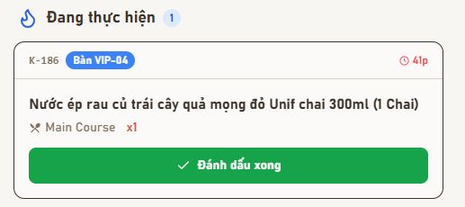
 |  |  |  | 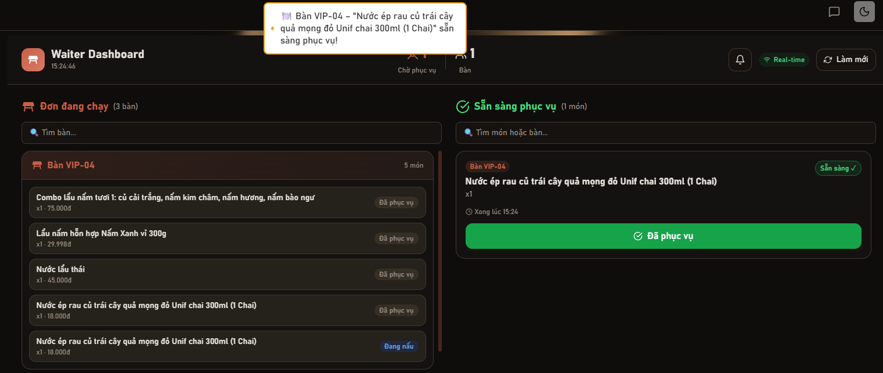
Test Case ID | Mô tả | Hành động | Điều kiện tiên quyết | Kết quả mong đợi | Kết quả thực tế | Kết quả |  |  | Kết quả
 |  |  |  |  |  | Vòng 1 |  |  | Vòng 2
 |  |  |  |  |  | Trạng thái | Ngày kiểm tra | Người kiểm tra | Trạng thái | Ngày kiểm tra
FUNCTION_SHOW - Thông báo món đã hoàn thành
FUNC-TBMDHT01 | Chef xác nhận xong món | 1. Chef truy cập dashboard bếp 2. Chọn món ăn đang ở trạng thái "Đang thực hiện" 3. Nhấn nút "Đánh dấu xong" | Chef đã đăng nhập Có món ăn trong đơn hàng | 1. Hiển thị thông báo "Món đã hoàn thành" hoặc "Đã đánh dấu xong" 2. Thông báo xác nhận "Đã thông báo Waiter" 3. Món chuyển sang cột "Sẵn sàng phục vụ" 4. Thông báo được gửi đến Waiter tự động | 1. Hiển thị thông báo "Món đã hoàn thành" hoặc "Đã đánh dấu xong" 2. Thông báo xác nhận "Đã thông báo Waiter" 3. Món chuyển sang cột "Sẵn sàng phục vụ" 4. Thông báo được gửi đến Waiter tự động | Passed | 2026-04-11 | Khiêm | Passed | 2026-04-12
FUNC-TBMDHT02 | Waiter nhận thông báo từ bếp | 1. Waiter đăng nhập vào hệ thống 2. Chef đánh dấu xong một món ăn 3. Quan sát dashboard/app của Waiter | Waiter đã đăng nhập Chef đã xác nhận xong món | 1. Waiter nhận được thông báo realtime hoặc gần realtime 2. Thông báo hiển thị đầy đủ thông tin: Tên bàn, Tên món sẵn sàng phục vụ, Số lượng món 3. Thông báo có âm thanh hoặc visual alert | 1. Waiter nhận được thông báo realtime hoặc gần realtime 2. Thông báo hiển thị đầy đủ thông tin: Tên bàn, Tên món sẵn sàng phục vụ, Số lượng món 3. Thông báo có âm thanh hoặc visual alert | Passed | 2026-04-11 | Khiêm | Passed | 2026-04-12

Cập nhật trạng thái phục vụ món
Project Name | XÂY DỰNG HỆ THỐNG QUẢN LÝ NHÀ HÀNG THEO MÔ HÌNH TƯƠNG TÁC SỐ ĐA KÊNH
Module Code | Cập nhật trạng thái phục vụ món
 | Hoàn thành | Lỗi | Chưa kiểm tra | Bị chặn | Tổng số trường hợp thử nghiệm
Round 1 | 18 | 1 | 0 | 0 | 19
Round 2 | 19 | 0 | 0 | 0 | 19

 | 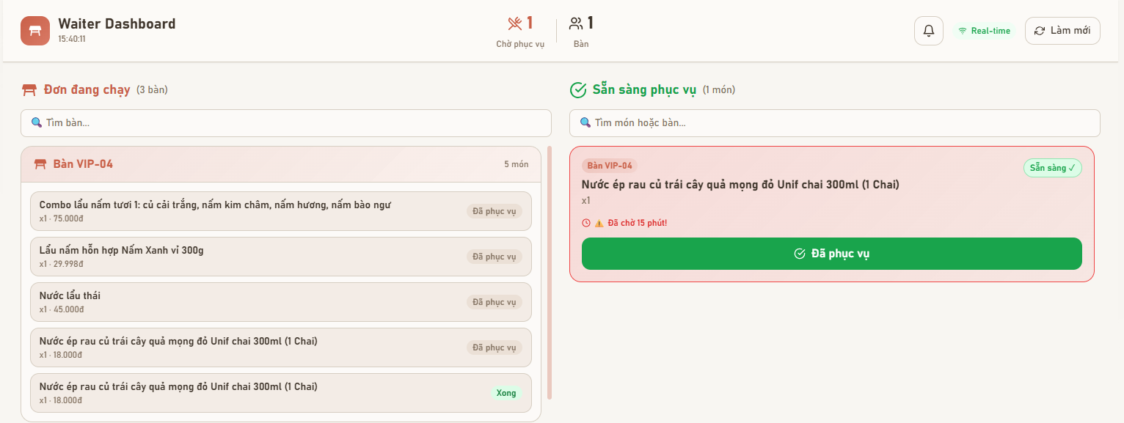
Test Case ID | Mô tả | Hành động | Điều kiện tiên quyết | Kết quả mong đợi | Kết quả thực tế | Kết quả
 |  |  |  |  |  | Vòng 1
 |  |  |  |  |  | Trạng thái | Ngày kiểm tra
GUI_SHOW - Cập nhật trạng thái phục vụ món
GUI-CNTTPVM01 | Kiểm tra hiển thị trang Waiter Dashboard | 1. Truy cập trang Waiter Dashboard | Đã đăng nhập | Hiển thị tiêu đề "Waiter Dashboard" Hiển thị 2 cột: "Đơn đang chạy" và "Sẵn sàng phục vụ" Hiển thị số lượng món và bàn | Hiển thị tiêu đề "Waiter Dashboard" Hiển thị 2 cột: "Đơn đang chạy" và "Sẵn sàng phục vụ" Hiển thị số lượng món và bàn | Passed | 2026-04-11
GUI-CNTTPVM02 | Kiểm tra khu vực "Đơn đang chạy" | 1. Quan sát cột bên trái | Có đơn đang chạy | Hiển thị danh sách bàn (VD: Bàn VIP04) Hiển thị số món mỗi bàn Mỗi món có tên, giá, số lượng | Hiển thị danh sách bàn (VD: Bàn VIP04) Hiển thị số món mỗi bàn Mỗi món có tên, giá, số lượng | Passed | 2026-04-11
GUI-CNTTPVM03 | Kiểm tra khu vực "Sẵn sàng phục vụ" | 1. Quan sát cột bên phải | Có món sẵn sàng | Hiển thị danh sách món đã chế biến xong- Có label "Sẵn sàng" Có nút "Đã phục vụ" | Hiển thị danh sách món đã chế biến xong- Có label "Sẵn sàng" Có nút "Đã phục vụ" | Passed | 2026-04-11
GUI-CNTTPVM04 | Kiểm tra hiển thị trạng thái món | 1. Quan sát từng item | Có dữ liệu | Trạng thái gồm: "Đã phục vụ", "Xong", "Chờ bếp", "Đang nấu" Màu sắc phân biệt rõ (xanh, xám, vàng, xanh dương) | Trạng thái gồm: "Đã phục vụ", "Xong", "Chờ bếp", "Đang nấu" Màu sắc phân biệt rõ (xanh, xám, vàng, xanh dương) | Passed | 2026-04-11
GUI-CNTTPVM05 | Kiểm tra hiển thị thời gian chờ | 1. Quan sát item bên phải | Có món chờ | Hiển thị "Đã chờ X phút" Có icon cảnh báo nếu lâu hơn 5' | Hiển thị "Đã chờ X phút" Có icon cảnh báo nếu lâu hơn 5' | Passed | 2026-04-11
GUI-CNTTPVM06 | Kiểm tra nút "Đã phục vụ" | 1. Quan sát button | Có món sẵn sàng | Button màu xanh Có icon check Click được | Button màu xanh Có icon check Click được | Passed | 2026-04-11
...

Quản lý đơn hàng (Staff)
Project Name | XÂY DỰNG HỆ THỐNG QUẢN LÝ NHÀ HÀNG THEO MÔ HÌNH TƯƠNG TÁC SỐ ĐA KÊNH
Module Code | Quản lý đơn hàng (Staff)
 | Hoàn thành | Lỗi | Chưa kiểm tra | Bị chặn | Tổng số trường hợp thử nghiệm
Round 1 | 15 | 0 | 0 | 0 | 15
Round 2 | 15 | 0 | 0 | 0 | 15
 |  |  |  |  | 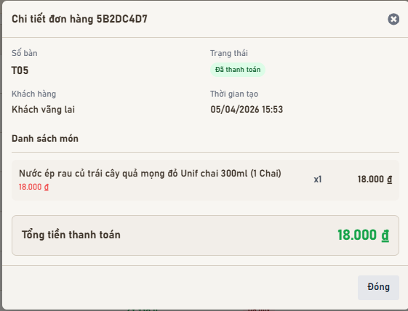
 | 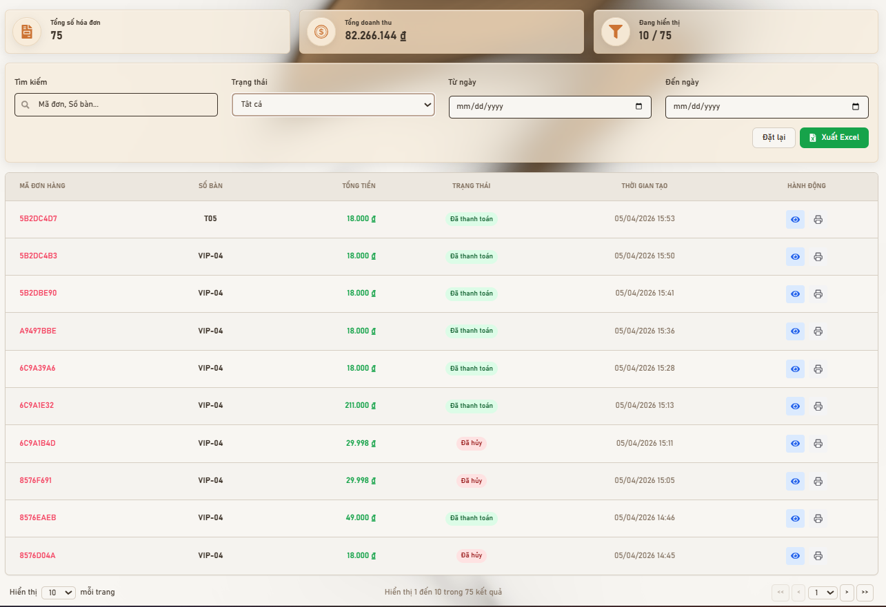
Test Case ID | Mô tả | Hành động | Điều kiện tiên quyết | Kết quả mong đợi | Kết quả thực tế | Kết quả |  |  | Kết quả
 |  |  |  |  |  | Vòng 1 |  |  | Vòng 2
 |  |  |  |  |  | Trạng thái | Ngày kiểm tra | Người kiểm tra | Trạng thái | Ngày kiểm tra | Người kiểm tra
GUI_SHOW - Kiểm tra giao diện (Giao diện Quản lý & Chi tiết)
GUI-QLDH01 | Hiển thị các thẻ thống kê tổng quan đơn hàng | 1. Staff (Admin/Waiter/Cashier) đăng nhập vào hệ thống 2. Truy cập trang Quản lý đơn hàng | Staff đã đăng nhập với quyền phù hợp Có dữ liệu đơn hàng trong hệ thống | Hiển thị đầy đủ các thẻ thống kê (Tổng hóa đơn, Doanh thu, Đơn hôm nay, v.v.) | Hiển thị đầy đủ các thẻ thống kê (Tổng hóa đơn, Doanh thu, Đơn hôm nay, v.v.) | Passed | 2026-04-11 | Khiêm | Passed | 2026-04-12 | Khiêm
GUI-QLDH02 | Bộ lọc Tìm kiếm (Mã đơn, Số bàn...) | 1. Staff truy cập trang Quản lý đơn hàng 2. Quan sát phần bộ lọc/tìm kiếm | Staff đã đăng nhập | Ô nhập liệu có placeholder rõ ràng (ví dụ: "Tìm theo mã đơn, số bàn...") | Ô nhập liệu có placeholder rõ ràng (ví dụ: "Tìm theo mã đơn, số bàn...") | Passed | 2026-04-11 | Khiêm | Passed | 2026-04-12 | Khiêm
GUI-QLDH03 | Bộ lọc Trạng thái (Dropdown) | 1. Staff truy cập trang Quản lý đơn hàng 2. Quan sát dropdown lọc trạng thái | Staff đã đăng nhập | 1. Hiển thị mặc định là "Tất cả" hoặc "All" 2. Khi click hiển thị danh sách các trạng thái (Đã thanh toán, Đã hủy, Đang xử lý...) | 1. Hiển thị mặc định là "Tất cả" hoặc "All" 2. Khi click hiển thị danh sách các trạng thái (Đã thanh toán, Đã hủy, Đang xử lý...) | Passed | 2026-04-11 | Khiêm | Passed | 2026-04-12 | Khiêm
GUI-QLDH04 | Bộ lọc theo khoảng thời gian | 1. Staff truy cập trang Quản lý đơn hàng 2. Quan sát phần bộ lọc ngày | Staff đã đăng nhập | 1. Hiển thị icon lịch (calendar icon) rõ ràng 2. Date picker hiển thị khi click vào ô 3. Có thể chọn khoảng thời gian hợp lệ | 1. Hiển thị icon lịch (calendar icon) rõ ràng 2. Date picker hiển thị khi click vào ô 3. Có thể chọn khoảng thời gian hợp lệ | Passed | 2026-04-11 | Khiêm | Passed | 2026-04-12 | Khiêm
GUI-QLDH05 | Bảng danh sách đơn hàng | 1. Staff truy cập trang Quản lý đơn hàng 2. Quan sát bảng danh sách đơn hàng | Staff đã đăng nhập với quyền phù hợp Có dữ liệu đơn hàng trong hệ thống | 1. Các cột hiển thị đầy đủ (Mã đơn, Số bàn, Tổng tiền, Trạng thái, Ngày tạo, Hành động) 2. Dữ liệu hiển thị đúng format (tiền tệ, ngày giờ) | 1. Các cột hiển thị đầy đủ (Mã đơn, Số bàn, Tổng tiền, Trạng thái, Ngày tạo, Hành động) 2. Dữ liệu hiển thị đúng format (tiền tệ, ngày giờ) | Passed | 2026-04-11 | Khiêm | Passed | 2026-04-12 | Khiêm
GUI-QLDH06 | Nút "Xuất Excel" | 1. Staff truy cập trang Quản lý đơn hàng 2. Tìm nút "Xuất Excel" hoặc "Export" | Staff đã đăng nhập với quyền phù hợp Có dữ liệu đơn hàng trong hệ thống | 1. Có icon Excel 2. Nút ở trạng thái enable (có thể nhấn) | 1. Có icon Excel 2. Nút ở trạng thái enable (có thể nhấn) | Passed | 2026-04-11
...

